Ceník
DEKAN Plastik s.r.o. - ceník zboží s platností od 1.4.2026

název výrobku |  | objednací číslo | specifikace | Ceníková jednotka | BRUTTO cena bez DPH | NÁKUP ZÁKLADNÍ rabat | NÁKUP s využitím FAKT. SLEV | BALENÍ

KG trubky SN4 - Ultra-3 (třívrstvé) 110-500
Skupina: | 100 |  |  |  | rabat dle OP: | 0.00 | 0.00
KGEM trubka SN4 DN 100 (d 110x3,2mm)
 |  | 100111050 | KGEM SN4 U3 110x 3,2mm 0,5m | ks | 111.00 | 111.00 | 111.00 | 10 ks
 |  | 100111100 | KGEM SN4 U3 110x 3,2mm 1m | ks | 198.00 | 198.00 | 198.00 | 60 ks
 |  | 100111200 | KGEM SN4 U3 110x 3,2mm 2m | ks | 366.00 | 366.00 | 366.00 | 60 ks
 |  | 100111300 | KGEM SN4 U3 110x 3,2mm 3m | ks | 543.00 | 543.00 | 543.00 | 60 ks
 |  | 100111500 | KGEM SN4 U3 110x 3,2mm 5m | ks | 891.00 | 891.00 | 891.00 | 60 ks
 |  | 100111600 | KGEM SN4 U3 110x 3,2mm 6m | ks | 999.00 | 999.00 | 999.00 | 60 ks
KGEM trubka SN4 DN 125 (d 125x3,5 mm)
 |  | 100112050 | KGEM SN4 U3 125x 3,5mm 0,5m | ks | 134.00 | 134.00 | 134.00 | 45 ks
 |  | 100112100 | KGEM SN4 U3 125x 3,5mm 1m | ks | 231.00 | 231.00 | 231.00 | 45 ks
 |  | 100112200 | KGEM SN4 U3 125x 3,5mm 2m | ks | 429.00 | 429.00 | 429.00 | 45 ks
 |  | 100112300 | KGEM SN4 U3 125x 3,5mm 3m | ks | 632.00 | 632.00 | 632.00 | 45 ks
 |  | 100112500 | KGEM SN4 U3 125x 3,5mm 5m | ks | 999.00 | 999.00 | 999.00 | 45 ks
 |  | 100112600 | KGEM SN4 U3 125x 3,5mm 6m | ks | 1299.00 | 1299.00 | 1299.00 | 45 ks
KGEM trubka SN4 DN 150 (d 160x4,0 mm)
 |  | 100116050 | KGEM SN4 U3 160x 4,0mm 0,5m | ks | 201.00 | 201.00 | 201.00 | 3 ks
 |  | 100116100 | KGEM SN4 U3 160x 4,0mm 1m | ks | 358.00 | 358.00 | 358.00 | 28 ks
 |  | 100116200 | KGEM SN4 U3 160x 4,0mm 2m | ks | 664.00 | 664.00 | 664.00 | 28 ks
 |  | 100116300 | KGEM SN4 U3 160x 4,0mm 3m | ks | 966.00 | 966.00 | 966.00 | 28 ks
 |  | 100116500 | KGEM SN4 U3 160x 4,0mm 5m | ks | 1608.00 | 1608.00 | 1608.00 | 28 ks
 |  | 100116600 | KGEM SN4 U3 160x 4,0mm 6m | ks | 1802.00 | 1802.00 | 1802.00 | 28 ks
KGEM trubka SN4 DN 200 (d 200x4,9 mm)
 |  | 100120050 | KGEM SN4 U3 200x 4,9mm 0,5m | ks | 318.00 | 318.00 | 318.00 | 3 ks
 |  | 100120100 | KGEM SN4 U3 200x 4,9mm 1m | ks | 557.00 | 557.00 | 557.00 | 20 ks
 |  | 100120200 | KGEM SN4 U3 200x 4,9mm 2m | ks | 1058.00 | 1058.00 | 1058.00 | 20 ks
 |  | 100120300 | KGEM SN4 U3 200x 4,9mm 3m | ks | 1512.00 | 1512.00 | 1512.00 | 20 ks
 |  | 100120500 | KGEM SN4 U3 200x 4,9mm 5m | ks | 2520.00 | 2520.00 | 2520.00 | 20 ks
 |  | 100120600 | KGEM SN4 U3 200x 4,9mm 6m | ks | 2823.00 | 2823.00 | 2823.00 | 20 ks
KGEM trubka SN4 DN 250 (d 250x6,2 mm)
 |  | 100125100 | KGEM SN4 U3 250x 6,2mm 1m | ks | 1064.00 | 1064.00 | 1064.00 | 15 ks
 |  | 100125200 | KGEM SN4 U3 250x 6,2mm 2m | ks | 1896.00 | 1896.00 | 1896.00 | 15 ks
 |  | 100125300 | KGEM SN4 U3 250x 6,2mm 3m | ks | 2736.00 | 2736.00 | 2736.00 | 15 ks
 |  | 100125500 | KGEM SN4 U3 250x 6,2mm 5m | ks | 4608.00 | 4608.00 | 4608.00 | 15 ks
 |  | 100125600 | KGEM SN4 U3 250x 6,2mm 6m | ks | 5162.00 | 5162.00 | 5162.00 | 15 ks
KGEM trubka SN4 DN 300 (d 315x7,7 mm)
 |  | 100131100 | KGEM SN4 U3 315x 7,7mm 1m | ks | 1704.00 | 1704.00 | 1704.00 | 9 ks
 |  | 100131200 | KGEM SN4 U3 315x 7,7mm 2m | ks | 3036.00 | 3036.00 | 3036.00 | 9 ks
 |  | 100131300 | KGEM SN4 U3 315x 7,7mm 3m | ks | 4392.00 | 4392.00 | 4392.00 | 9 ks
 |  | 100131500 | KGEM SN4 U3 315x 7,7mm 5m | ks | 7344.00 | 7344.00 | 7344.00 | 9 ks
 |  | 100131600 | KGEM SN4 U3 315x 7,7mm 6m | ks | 8226.00 | 8226.00 | 8226.00 | 9 ks
KGEM trubka SN4 DN 400 (d 400x9,8 mm)
 |  | 100140100 | KGEM SN4 U3 400x 9,8mm 1m | ks | 2688.00 | 2688.00 | 2688.00 | 3 ks
 |  | 100140200 | KGEM SN4 U3 400x 9,8mm 2m | ks | 4728.00 | 4728.00 | 4728.00 | 3 ks
 |  | 100140300 | KGEM SN4 U3 400x 9,8mm 3m | ks | 7236.00 | 7236.00 | 7236.00 | 3 ks
 |  | 100140500 | KGEM SN4 U3 400x 9,8mm 5m | ks | 11556.00 | 11556.00 | 11556.00 | 3 ks
 |  | 100140600 | KGEM SN4 U3 400x 9,8mm 6m | ks | 13059.00 | 13059.00 | 13059.00 | 3 ks
KGEM trubka SN4 DN 500 (d 500x12,2 mm)
 |  | 100150100 | KGEM SN4 U3 500x12,2mm 1m | ks | 6516.00 | 6516.00 | 6516.00 | 2 ks
 |  | 100150200 | KGEM SN4 U3 500x12,2mm 2m | ks | 9800.00 | 9800.00 | 9800.00 | 2 ks
 |  | 100150500 | KGEM SN4 U3 500x12,2mm 5m | ks | 23280.00 | 23280.00 | 23280.00 | 2 ks

KG trubky SN8 - Ultra-3 (třívrstvé) 110-630
Skupina: | 110 |  |  |  | rabat dle OP: | 0.00 | 0.00
KGEM trubka SN8 DN 150 (d 160x4,7 mm)
 |  | 110116100 | KGEM SN8 U3 160x 4,7mm 1m | ks | 462.00 | 462.00 | 462.00 | 28 ks
 |  | 110116200 | KGEM SN8 U3 160x 4,7mm 2m | ks | 862.00 | 862.00 | 862.00 | 28 ks
 |  | 110116300 | KGEM SN8 U3 160x 4,7mm 3m | ks | 1260.00 | 1260.00 | 1260.00 | 28 ks
 |  | 110116600 | KGEM SN8 U3 160x 4,7mm 6m | ks | 2400.00 | 2400.00 | 2400.00 | 28 ks
KGEM trubka SN8 DN 200 (d 200x5,9 mm)
 |  | 110120100 | KGEM SN8 U3 200x 5,9mm 1m | ks | 744.00 | 744.00 | 744.00 | 20 ks
 |  | 110120200 | KGEM SN8 U3 200x 5,9mm 2m | ks | 1380.00 | 1380.00 | 1380.00 | 20 ks
 |  | 110120300 | KGEM SN8 U3 200x 5,9mm 3m | ks | 1992.00 | 1992.00 | 1992.00 | 20 ks
 |  | 110120600 | KGEM SN8 U3 200x 5,9mm 6m | ks | 3732.00 | 3732.00 | 3732.00 | 20 ks
KGEM trubka SN8 DN 250 (d 250x7,3 mm)
 |  | 110125100 | KGEM SN8 U3 250x 7,8mm 1m | ks | 1272.00 | 1272.00 | 1272.00 | 45 ks
 |  | 110125200 | KGEM SN8 U3 250x 7,8mm 2m | ks | 2304.00 | 2304.00 | 2304.00 | 45 ks
 |  | 110125300 | KGEM SN8 U3 250x 7,8mm 3m | ks | 3276.00 | 3276.00 | 3276.00 | 45 ks
 |  | 110125600 | KGEM SN8 U3 250x 7,8mm 6m | ks | 6096.00 | 6096.00 | 6096.00 | 45 ks
KGEM trubka SN8 DN 300 (d 315x9,2 mm)
 |  | 110131100 | KGEM SN8 U3 315x 9,2mm 1m | ks | 2076.00 | 2076.00 | 2076.00 | 9 ks
 |  | 110131200 | KGEM SN8 U3 315x 9,2mm 2m | ks | 3792.00 | 3792.00 | 3792.00 | 9 ks
 |  | 110131300 | KGEM SN8 U3 315x 9,2mm 3m | ks | 5244.00 | 5244.00 | 5244.00 | 9 ks
 |  | 110131600 | KGEM SN8 U3 315x 9,2mm 6m | ks | 9720.00 | 9720.00 | 9720.00 | 9 ks
KGEM trubka SN8 DN 400 (d 400x11,7 mm)
 |  | 110140200 | KGEM SN8 U3 400x11,7mm 2m | ks | 5916.00 | 5916.00 | 5916.00 | 3 ks
 |  | 110140300 | KGEM SN8 U3 400x11,7mm 3m | ks | 8544.00 | 8544.00 | 8544.00 | 3 ks
 |  | 110140600 | KGEM SN8 U3 400x11,7mm 6m | ks | 15780.00 | 15780.00 | 15780.00 | 3 ks
KGEM trubka SN8 DN 500 (d 500x14,6 mm)
 |  | 110150300 | KGEM SN8 U3 500x15,3mm 3m | ks | 15400.00 | 15400.00 | 15400.00 | 2 ks
...
DEKAN Plastik s.r.o. - ceník zboží s platností od 1.4.2026
název výrobku |  | objednací číslo | specifikace | Ceníková jednotka | BRUTTO cena bez DPH | NÁKUP ZÁKLADNÍ rabat | NÁKUP s využitím FAKT. SLEV
PVC KGB koleno 15° SDR41
 |  | 170111150 | KGB KOLENO 110mm 15° | ks | 63.00 | 63.00 | 63.00
 |  | 170112150 | KGB KOLENO 125mm 15° | ks | 79.00 | 79.00 | 79.00
 |  | 170116150 | KGB KOLENO 160mm 15° | ks | 148.00 | 148.00 | 148.00
 |  | 170120150 | KGB KOLENO 200mm 15° | ks | 345.00 | 345.00 | 345.00
 |  | 170125150 | KGB KOLENO 250mm 15° | ks | 842.00 | 842.00 | 842.00
 |  | 170131150 | KGB KOLENO 315mm 15° | ks | 1330.00 | 1330.00 | 1330.00
 |  | 170140150 | KGB KOLENO 400mm 15° | ks | 3080.00 | 3080.00 | 3080.00
 |  | 170150150 | KGB KOLENO 500mm 15° | ks | 9170.00 | 9170.00 | 9170.00
PVC KGB koleno 30° SDR41
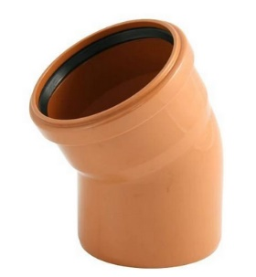
 |  | 170111300 | KGB KOLENO 110mm 30° | ks | 69.00 | 69.00 | 69.00
 |  | 170112300 | KGB KOLENO 125mm 30° | ks | 84.00 | 84.00 | 84.00
 |  | 170116300 | KGB KOLENO 160mm 30° | ks | 172.00 | 172.00 | 172.00
 |  | 170120300 | KGB KOLENO 200mm 30° | ks | 389.00 | 389.00 | 389.00
 |  | 170125300 | KGB KOLENO 250mm 30° | ks | 906.00 | 906.00 | 906.00
 |  | 170131300 | KGB KOLENO 315mm 30° | ks | 1500.00 | 1500.00 | 1500.00
 |  | 170140300 | KGB KOLENO 400mm 30° | ks | 2880.00 | 2880.00 | 2880.00
 |  | 170150300 | KGB KOLENO 500mm 30° | ks | 11360.00 | 11360.00 | 11360.00
PVC KGB koleno 45° SDR41
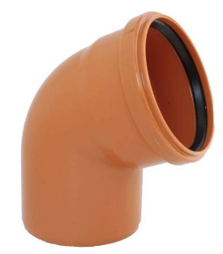
 |  | 170111450 | KGB KOLENO 110mm 45° | ks | 71.00 | 71.00 | 71.00
 |  | 170112450 | KGB KOLENO 125mm 45° | ks | 103.00 | 103.00 | 103.00
 |  | 170116450 | KGB KOLENO 160mm 45° | ks | 188.00 | 188.00 | 188.00
 |  | 170120450 | KGB KOLENO 200mm 45° | ks | 370.00 | 370.00 | 370.00
 |  | 170125450 | KGB KOLENO 250mm 45° | ks | 984.00 | 984.00 | 984.00
 |  | 170131450 | KGB KOLENO 315mm 45° | ks | 1460.00 | 1460.00 | 1460.00
 |  | 170140450 | KGB KOLENO 400mm 45° | ks | 3190.00 | 3190.00 | 3190.00
 |  | 170150450 | KGB KOLENO 500mm 45° | ks | 9980.00 | 9980.00 | 9980.00
PVC KGB koleno 67° SDR41
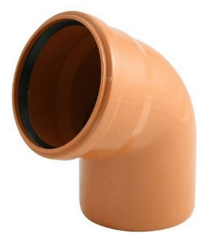
 |  | 170111670 | KGB KOLENO 110mm 67° | ks | 79.00 | 79.00 | 79.00
 |  | 170112670 | KGB KOLENO 125mm 67° | ks | 151.00 | 151.00 | 151.00
 |  | 170116670 | KGB KOLENO 160mm 67° | ks | 213.00 | 213.00 | 213.00
 |  | 170120670 | KGB KOLENO 200mm 67° | ks | 523.00 | 523.00 | 523.00

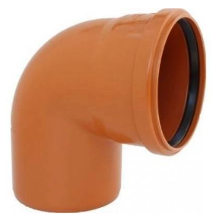
PVC KGB koleno 87° SDR41
 |  | 170111900 | KGB KOLENO 110mm 87° | ks | 95.00 | 95.00 | 95.00
 |  | 170112900 | KGB KOLENO 125mm 87° | ks | 128.00 | 128.00 | 128.00
 |  | 170116900 | KGB KOLENO 160mm 87° | ks | 224.00 | 224.00 | 224.00
 |  | 170120900 | KGB KOLENO 200mm 87° | ks | 493.00 | 493.00 | 493.00
 |  | 170125900 | KGB KOLENO 250mm 90° | ks | 1180.00 | 1180.00 | 1180.00
 |  | 170131900 | KGB KOLENO 315mm 87° | ks | 2070.00 | 2070.00 | 2070.00
 |  | 170140900 | KGB KOLENO 400mm 87° | ks | 4390.00 | 4390.00 | 4390.00
 |  | 170150900 | KGB KOLENO 500mm 87° | ks | 26020.00 | 26020.00 | 26020.00
PVC KGEA T-kus (odbočka) 45° SDR41
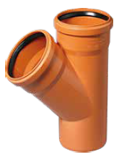
 |  | 170211110 | KGEA T 110x110mm 45° | ks | 167.00 | 167.00 | 167.00
 |  | 170212110 | KGEA T 125x110mm 45° | ks | 198.00 | 198.00 | 198.00
 |  | 170212120 | KGEA T 125x125mm 45° | ks | 253.00 | 253.00 | 253.00
 |  | 170216110 | KGEA T 160x110mm 45° | ks | 271.00 | 271.00 | 271.00
 |  | 170216120 | KGEA T 160x125mm 45° | ks | 308.00 | 308.00 | 308.00
 |  | 170216160 | KGEA T 160x160mm 45° | ks | 440.00 | 440.00 | 440.00
 |  | 170220110 | KGEA T 200x110mm 45° | ks | 554.00 | 554.00 | 554.00
 |  | 170220120 | KGEA T 200x125mm 45° | ks | 723.00 | 723.00 | 723.00
 |  | 170220160 | KGEA T 200x160mm 45° | ks | 699.00 | 699.00 | 699.00
 |  | 170220200 | KGEA T 200x200mm 45° | ks | 871.00 | 871.00 | 871.00
 |  | 170225110 | KGEA T 250x110mm 45° | ks | 1710.00 | 1710.00 | 1710.00
 |  | 170225120 | KGEA T 250x125mm 45° | ks | 1820.00 | 1820.00 | 1820.00
 |  | 170225160 | KGEA T 250x160mm 45° | ks | 1340.00 | 1340.00 | 1340.00
 |  | 170225200 | KGEA T 250x200mm 45° | ks | 1630.00 | 1630.00 | 1630.00
 |  | 170225250 | KGEA T 250x250mm 45° | ks | 2140.00 | 2140.00 | 2140.00
 |  | 170231110 | KGEA T 315x110mm 45° | ks | 2900.00 | 2900.00 | 2900.00
 |  | 170231120 | KGEA T 315x125mm 45° | ks | 2320.00 | 2320.00 | 2320.00
 |  | 170231160 | KGEA T 315x160mm 45° | ks | 2270.00 | 2270.00 | 2270.00
 |  | 170231200 | KGEA T 315x200mm 45° | ks | 3240.00 | 3240.00 | 3240.00
 |  | 170231250 | KGEA T 315x250mm 45° | ks | 3440.00 | 3440.00 | 3440.00
 |  | 170231310 | KGEA T 315x315mm 45° | ks | 3830.00 | 3830.00 | 3830.00
 |  | 170240160 | KGEA T 400x160mm 45° | ks | 6750.00 | 6750.00 | 6750.00
 |  | 170240200 | KGEA T 400x200mm 45° | ks | 9170.00 | 9170.00 | 9170.00
 |  | 170240250 | KGEA T 400x250mm 45° | ks | 10450.00 | 10450.00 | 10450.00
 |  | 170240310 | KGEA T 400x315mm 45° | ks | 22220.00 | 22220.00 | 22220.00
 |  | 170240400 | KGEA T 400x400mm 45° | ks | 25740.00 | 25740.00 | 25740.00
 |  | 170250200 | KGEA T 500x200mm 45° | ks | 21880.00 | 21880.00 | 21880.00
 |  | 170250250 | KGEA T 500x250mm 45° | ks | 18787.00 | 18787.00 | 18787.00
 |  | 170250500 | KGEA T 500x500mm 45° | ks | 60570.00 | 60570.00 | 60570.00
PVC KGEA T-kus 90° SDR41
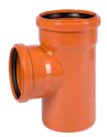
 |  | 170311110 | KGEA T 110x110mm 90° | ks | 166.00 | 166.00 | 166.00
 |  | 170312110 | KGEA T 125x110mm 90° | ks | 228.00 | 228.00 | 228.00
 |  | 170312120 | KGEA T 125x125mm 90° | ks | 255.00 | 255.00 | 255.00
 |  | 170316110 | KGEA T 160x110mm 90° | ks | 309.00 | 309.00 | 309.00
 |  | 170316120 | KGEA T 160x125mm 90° | ks | 355.00 | 355.00 | 355.00
 |  | 170316160 | KGEA T 160x160mm 90° | ks | 401.00 | 401.00 | 401.00
 |  | 170320110 | KGEA T 200x110mm 90° | ks | 601.00 | 601.00 | 601.00
 |  | 170320120 | KGEA T 200x125mm 90° | ks | 649.00 | 649.00 | 649.00
 |  | 170320160 | KGEA T 200x160mm 90° | ks | 748.00 | 748.00 | 748.00
 |  | 170320200 | KGEA T 200x200mm 90° | ks | 735.00 | 735.00 | 735.00
 |  | 170325110 | KGEA T 250x110mm 90° | ks | 1720.00 | 1720.00 | 1720.00
 |  | 170325120 | KGEA T 250x125mm 90° | ks | 1460.00 | 1460.00 | 1460.00
 |  | 170325160 | KGEA T 250x160mm 90° | ks | 1700.00 | 1700.00 | 1700.00
 |  | 170325200 | KGEA T 250x200mm 90° | ks | 1750.00 | 1750.00 | 1750.00
 |  | 170325250 | KGEA T 250x250mm 90° | ks | 1940.00 | 1940.00 | 1940.00
 |  | 170331110 | KGEA T 315x110mm 90° | ks | 2210.00 | 2210.00 | 2210.00
 |  | 170331120 | KGEA T 315x125mm 90° | ks | 2300.00 | 2300.00 | 2300.00
 |  | 170331160 | KGEA T 315x160mm 90° | ks | 2250.00 | 2250.00 | 2250.00
 |  | 170331200 | KGEA T 315x200mm 90° | ks | 2870.00 | 2870.00 | 2870.00
...
DEKAN Plastik s.r.o. - ceník zboží s platností od 1.4.2026
název výrobku |  | objednací číslo | specifikace | Ceníková jednotka | BRUTTO cena bez DPH | NÁKUP ZÁKLADNÍ rabat | NÁKUP s využitím FAKT. SLEV
 |  | 170650000 | KGU PŘESUVNÁ SPOJKA 500mm | ks | 9510.00 | 9510.00 | 9510.00
PVC KGMM dvouhrdlá spojka SDR41
 |  | 170711000 | KGMM SPOJKA 110mm | ks | 66.00 | 66.00 | 66.00
 |  | 170712000 | KGMM SPOJKA 125mm | ks | 140.00 | 140.00 | 140.00
 |  | 170716000 | KGMM SPOJKA 160mm | ks | 166.00 | 166.00 | 166.00
 |  | 170720000 | KGMM SPOJKA 200mm | ks | 454.00 | 454.00 | 454.00
 |  | 170725000 | KGMM SPOJKA 250mm | ks | 818.00 | 818.00 | 818.00
 |  | 170731000 | KGMM SPOJKA 315mm | ks | 1480.00 | 1480.00 | 1480.00
 |  | 170740000 | KGMM SPOJKA 400mm | ks | 2690.00 | 2690.00 | 2690.00
PVC KGR redukce nesouosá SDR41
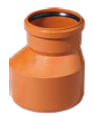
 |  | 170812110 | KGR REDUKCE 125x110mm | ks | 72.00 | 72.00 | 72.00
 |  | 170816110 | KGR REDUKCE 160x110mm | ks | 119.00 | 119.00 | 119.00
 |  | 170816120 | KGR REDUKCE 160x125mm | ks | 114.00 | 114.00 | 114.00
 |  | 170820120 | KGR REDUKCE 200x125mm | ks | 395.00 | 395.00 | 395.00
 |  | 170820160 | KGR REDUKCE 200x160mm | ks | 282.00 | 282.00 | 282.00
 |  | 170825160 | KGR REDUKCE 250x160mm | ks | 687.00 | 687.00 | 687.00
 |  | 170825200 | KGR REDUKCE 250x200mm | ks | 595.00 | 595.00 | 595.00
 |  | 170831200 | KGR REDUKCE 315x200mm | ks | 1420.00 | 1420.00 | 1420.00
 |  | 170831250 | KGR REDUKCE 315x250mm | ks | 1100.00 | 1100.00 | 1100.00
 |  | 170840310 | KGR REDUKCE 400x315mm | ks | 1950.00 | 1950.00 | 1950.00
 |  | 170850400 | KGR REDUKCE 500x400mm | ks | 6250.00 | 6250.00 | 6250.00
PVC KGM zátka (do hrdla) SDR41
 |  | 170911000 | KGM ZÁTKA DO HRDLA 110mm | ks | 26.00 | 26.00 | 26.00
 |  | 170912000 | KGM ZÁTKA DO HRDLA 125mm | ks | 50.00 | 50.00 | 50.00
 |  | 170916000 | KGM ZÁTKA DO HRDLA 160mm | ks | 86.00 | 86.00 | 86.00
 |  | 170920000 | KGM ZÁTKA DO HRDLA 200mm | ks | 163.00 | 163.00 | 163.00
 |  | 170925000 | KGM ZÁTKA DO HRDLA 250mm | ks | 352.00 | 352.00 | 352.00
 |  | 170931000 | KGM ZÁTKA DO HRDLA 315mm | ks | 624.00 | 624.00 | 624.00
...
DEKAN Plastik s.r.o. - ceník zboží s platností od 1.4.2026
název výrobku |  | objednací číslo | specifikace | Ceníková jednotka | BRUTTO cena bez DPH | NÁKUP ZÁKLADNÍ rabat | NÁKUP s využitím FAKT. SLEV
 |  | 170950000 | KGM ZÁTKA DO HRDLA 500mm | ks | 2180.00 | 2180.00 | 2180.00
PVC KGK koncovka (na trubku) SDR41
 |  | 171011000 | KGK KONCOVKA NA TRUBKU 110mm | ks | 37.00 | 37.00 | 37.00
 |  | 171012000 | KGK KONCOVKA NA TRUBKU 125mm | ks | 43.00 | 43.00 | 43.00
 |  | 171016000 | KGK KONCOVKA NA TRUBKU 160mm | ks | 81.00 | 81.00 | 81.00
 |  | 171020000 | KGK KONCOVKA NA TRUBKU 200mm | ks | 161.00 | 161.00 | 161.00
 |  | 171025000 | KGK KONCOVKA NA TRUBKU 250mm | ks | 226.00 | 226.00 | 226.00
 |  | 171031000 | KGK KONCOVKA NA TRUBKU 315mm | ks | 475.00 | 475.00 | 475.00
 |  | 171040000 | KGK KONCOVKA NA TRUBKU 400mm | ks | 919.00 | 919.00 | 919.00
PVC KGRE čistící kus (kruhový uzávěr) SDR41
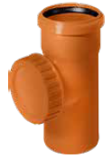
 |  | 171111000 | KGRE ČIST.KUS 110mm | ks | 216.00 | 216.00 | 216.00
 |  | 171112000 | KGRE ČIST.KUS 125mm | ks | 328.00 | 328.00 | 328.00
 |  | 171116000 | KGRE ČIST.KUS 160mm | ks | 536.00 | 536.00 | 536.00
 |  | 171120000 | KGRE ČIST.KUS 200mm | ks | 986.00 | 986.00 | 986.00
 |  | 171125000 | KGRE ČIST.KUS 250mm | ks | 2030.00 | 2030.00 | 2030.00
 |  | 171131000 | KGRE ČIST.KUS 315mm | ks | 3250.00 | 3250.00 | 3250.00
 |  | 171140000 | KGRE ČIST.KUS 400mm | ks | 11110.00 | 11110.00 | 11110.00

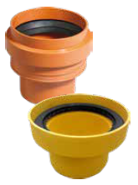
PVC KGUS přechod kamenina/PVC SDR41
 |  | 171211000 | KGUS PŘECHOD Z KAMEN.110mm HL. | ks | 253.00 | 253.00 | 253.00
 |  | 171212000 | KGUS PŘECHOD Z KAMEN.125mm HL. | ks | 410.00 | 410.00 | 410.00
 |  | 171216000 | KGUS PŘECHOD Z KAMEN.160mm HL. | ks | 562.00 | 562.00 | 562.00
 |  | 171220000 | KGUS PŘECHOD Z KAMEN.200mm HL. | ks | 1160.00 | 1160.00 | 1160.00
 |  | 171225000 | KGUS PŘECHOD Z KAMEN.250mm HL. | ks | 4260.00 | 4260.00 | 4260.00
 |  | 171231000 | KGUS PŘECHOD Z KAMEN.315mm HL. | ks | 6830.00 | 6830.00 | 6830.00

PVC KGUS přechod PVC/kamenina SDR41
 |  | 171311000 | KGUSM REDUKCE-KAM.110mm HRDLO | ks | 113.00 | 113.00 | 113.00
 |  | 171312000 | KGUSM REDUKCE-KAM.125mm HRDLO | ks | 274.00 | 274.00 | 274.00
 |  | 171316000 | KGUSM REDUKCE-KAM.160mm HRDLO | ks | 218.00 | 218.00 | 218.00
 |  | 171320000 | KGUSM REDUKCE-KAM.200mm HRDLO | ks | 688.00 | 688.00 | 688.00
 |  | 171325000 | KGUSM REDUKCE-KAM.250mm HRDLO | ks | 1310.00 | 1310.00 | 1310.00
 |  | 171331000 | KGUSM REDUKCE-KAM.315mm HRDLO | ks | 1870.00 | 1870.00 | 1870.00
PVC KGUG přechodka litina/PVC SDR41
 |  | 171411000 | KGUG PŘECHOD NA LITINU 110mm BEZ TĚSNĚNÍ! | ks | 81.00 | 81.00 | 81.00
 |  | 171412000 | KGUG PŘECHOD NA LITINU 125mm BEZ TĚSNĚNÍ! | ks | 233.00 | 233.00 | 233.00
 |  | 171416000 | KGUG PŘECHOD NA LITINU 160mm BEZ TĚSNĚNÍ! | ks | 179.00 | 179.00 | 179.00
 |  | 171512000 | KGUG GA-SET těsnění 125mm | ks | 188.00 | 188.00 | 188.00
 |  | 171516000 | KGUG GA-SET těsnění 160mm | ks | 217.00 | 217.00 | 217.00
 |  | 171520000 | KGUG GA-SET těsnění 200mm | ks | 414.00 | 414.00 | 414.00
KGKLAP zpětná klapka s aretací klapky
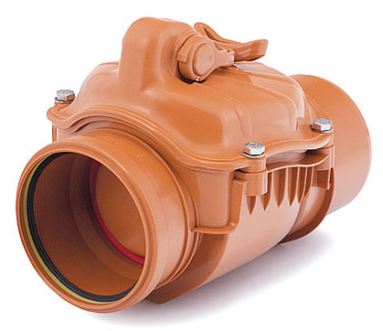
 |  | 171611000 | KGKLAP zpět.klapka 110 KAR | ks | 1220.00 | 1220.00 | 1220.00
 |  | 171612000 | KGKLAP zpět.klapka 125 KAR | ks | 2710.00 | 2710.00 | 2710.00
 |  | 171616000 | KGKLAP zpět.klapka 160 KAR | ks | 2270.00 | 2270.00 | 2270.00
 |  | 171620000 | KGKLAP zpět.klapka 200 KAR | ks | 5420.00 | 5420.00 | 5420.00

PVC KGF šachtová vložka SDR41
 |  | 172911110 | ŠACHTOVÁ VL.KGF-S/B DN100/110 | ks | 281.00 | 281.00 | 281.00
 |  | 172911240 | ŠACHTOVÁ VL.KGF-S/B DN100/240 | ks | 603.00 | 603.00 | 603.00
 |  | 172912110 | ŠACHTOVÁ VL.KGF-S/B DN125/110 | ks | 739.00 | 739.00 | 739.00
 |  | 172912240 | ŠACHTOVÁ VL.KGF-S/B DN125/240 | ks | 1380.00 | 1380.00 | 1380.00
 |  | 172916110 | ŠACHTOVÁ VL.KGF-S/B DN150/110 | ks | 356.00 | 356.00 | 356.00
 |  | 172916240 | ŠACHTOVÁ VL.KGF-S/B DN150/240 | ks | 743.00 | 743.00 | 743.00
 |  | 172920110 | ŠACHTOVÁ VL.KGF-S/B DN200/110 | ks | 511.00 | 511.00 | 511.00
 |  | 172920240 | ŠACHTOVÁ VL.KGF-S/B DN200/240 | ks | 711.00 | 711.00 | 711.00
 |  | 172925110 | ŠACHTOVÁ VL.KGF-S/B DN250/110 | ks | 1730.00 | 1730.00 | 1730.00
 |  | 172925240 | ŠACHTOVÁ VL.KGF-S/B DN250/240 | ks | 1880.00 | 1880.00 | 1880.00
 |  | 172931110 | ŠACHTOVÁ VL.KGF-S/B DN315/110 | ks | 2640.00 | 2640.00 | 2640.00
 |  | 172931240 | ŠACHTOVÁ VL.KGF-S/B DN315/240 | ks | 3570.00 | 3570.00 | 3570.00
 |  | 172940110 | ŠACHTOVÁ VL.KGF-PU DN400/110 | ks | 3030.00 | 3030.00 | 3030.00
 |  | 172940240 | ŠACHTOVÁ VL.KGF-PU DN400/240 | ks | 4590.00 | 4590.00 | 4590.00
 |  | 172950110 | ŠACHTOVÁ VL.KGF-PES DN500/110 | ks | 7270.00 | 7270.00 | 7270.00
 |  | 172950240 | ŠACHTOVÁ VL.KGF-PES DN500/240 | ks | 9930.00 | 9930.00 | 9930.00
KG sedlová odbočka CITY KORUG/KG a KG/KG
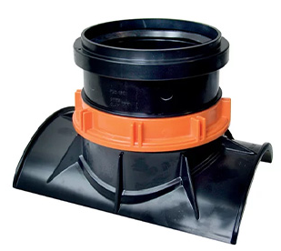
 |  | 172620160 | KG sedl.odbočka CITY KORUG/KG 200/160 (vrták d152) | ks | 3440.00 | 3440.00 | 3440.00
 |  | 172625160 | KG sedl.odbočka CITY KORUG/KG 250/160 (vrták d152) | ks | 3440.00 | 3440.00 | 3440.00
 |  | 172720160 | KG sedl.odbočka CITY KG/KG 200/160 (vrták d152) | ks | 3680.00 | 3680.00 | 3680.00
 |  | 172725160 | KG sedl.odbočka CITY KG/KG 250/160 (vrták d152) | ks | 3680.00 | 3680.00 | 3680.00
 |  | 172731160 | KG sedl.odbočka CITY KG/KG 315/160 (vrták d152) | ks | 3680.00 | 3680.00 | 3680.00
 |  | 172740160 | KG sedl.odbočka CITY KG/KG 400/160 (vrták d152) | ks | 3680.00 | 3680.00 | 3680.00
KG sedlová odbočka EASYCLIP
 |  | 172530116 | KG sedl.odbočka EASYCLIP 1A1 KG160 ID+OD300K/P 5-30max | ks | 5300.00 | 5300.00 | 5300.00
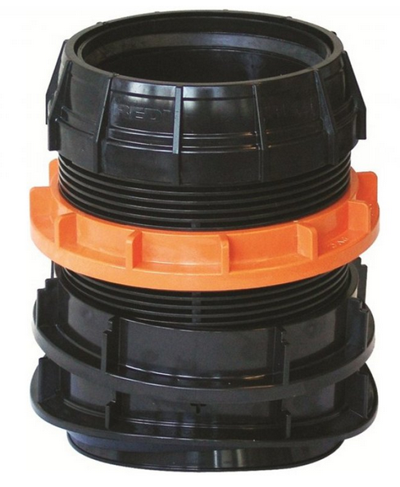
 |  | 172530120 | KG sedl.odbočka EASYCLIP 1A2 KG 200 ID+OD300K/P 5-30max | ks | 5300.00 | 5300.00 | 5300.00
 |  | 172530216 | KG sedl.odbočka EASYCLIP 1C1 KG 160 ID300 B 40-80 | ks | 10580.00 | 10580.00 | 10580.00
 |  | 172530220 | KG sedl.odbočka EASYCLIP 1C2 KG 200 ID300 B 40-80 | ks | 11600.00 | 11600.00 | 11600.00
 |  | 172540316 | KG sedl.odbočka EASYCLIP 1D1 KG 160 OD400K/P 6-35max | ks | 10580.00 | 10580.00 | 10580.00
 |  | 172540320 | KG sedl.odbočka EASYCLIP 1D2 KG 200 OD400K/P 6-35max | ks | 11600.00 | 11600.00 | 11600.00
 |  | 172540416 | KG sedl.odbočka EASYCLIP 1E1 KG 160 ID400 B/K 30-80 | ks | 5300.00 | 5300.00 | 5300.00
 |  | 172540420 | KG sedl.odbočka EASYCLIP 1E2 KG 200 ID400 B/K 30-80 | ks | 5300.00 | 5300.00 | 5300.00
 |  | 172550516 | KG sedl.odbočka EASYCLIP 1G1 KG 160 OD500-630K/P 50max | ks | 5300.00 | 5300.00 | 5300.00
 |  | 172550520 | KG sedl.odbočka EASYCLIP 1G2 KG 200 OD500-630K/P 50max | ks | 5300.00 | 5300.00 | 5300.00
 |  | 172550616 | KG sedl.odbočka EASYCLIP 1H1 KG 160 ID500-600 B/K 40-100 | ks | 5300.00 | 5300.00 | 5300.00
 |  | 172550620 | KG sedl.odbočka EASYCLIP 1H2 KG 200 ID500-600 B/K 40-100 | ks | 5300.00 | 5300.00 | 5300.00
 |  | 172570716 | KG sedl.odbočka EASYCLIP 1J1 KG 160 OD710 P 12-50 | ks | 11910.00 | 11910.00 | 11910.00
 |  | 172570720 | KG sedl.odbočka EASYCLIP 1J2 KG 200 OD710 P 12-50 | ks | 12720.00 | 12720.00 | 12720.00
 |  | 172570816 | KG sedl.odbočka EASYCLIP 1K1 KG 160 ID+OD700-1000B/K50-100max | ks | 11910.00 | 11910.00 | 11910.00
 |  | 172570820 | KG sedl.odbočka EASYCLIP 1K2 KG 200 ID+OD700-1000B/K50-100max | ks | 12720.00 | 12720.00 | 12720.00

PP korug. trubky SN8,SN10 a SN12
Skupina: | 240 |  |  |  | rabat dle OP: | 0.00 | 0.00
PP korugovaná roura SN8 s hrdlem
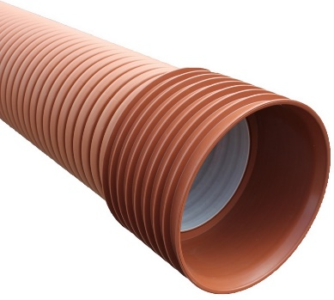
 |  | 240701630 | PP korug. SN 8 160/ 3,0m s hrdlem | ks | 1240.00 | 1240.00 | 1240.00
 |  | 240701660 | PP korug. SN 8 160/ 6,0m s hrdlem | ks | 2200.00 | 2200.00 | 2200.00
 |  | 240702030 | PP korug. SN 8 200/ 3,0m s hrdlem | ks | 1840.00 | 1840.00 | 1840.00
 |  | 240702060 | PP korug. SN 8 200/ 6,0m s hrdlem | ks | 3280.00 | 3280.00 | 3280.00
 |  | 240702530 | PP korug. SN 8 250/ 3,0m s hrdlem | ks | 3000.00 | 3000.00 | 3000.00
 |  | 240702560 | PP korug. SN 8 250/ 6,0m s hrdlem | ks | 5340.00 | 5340.00 | 5340.00
 |  | 240703030 | PP korug. SN 8 300/ 3,0m s hrdlem | ks | 3830.00 | 3830.00 | 3830.00
 |  | 240703060 | PP korug. SN 8 300/ 6,0m s hrdlem | ks | 6820.00 | 6820.00 | 6820.00
 |  | 240704030 | PP korug. SN 8 400/ 3,0m s hrdlem | ks | 6770.00 | 6770.00 | 6770.00
 |  | 240704060 | PP korug. SN 8 400/ 6,0m s hrdlem | ks | 12070.00 | 12070.00 | 12070.00
 |  | 240705030 | PP korug. SN 8 500/ 3,0m s hrdlem | ks | 11940.00 | 11940.00 | 11940.00
 |  | 240705060 | PP korug. SN 8 500/ 6,0m s hrdlem | ks | 19670.00 | 19670.00 | 19670.00
 |  | 240706030 | PP korug. SN 8 600/ 3,0m s hrdlem | ks | 15350.00 | 15350.00 | 15350.00
 |  | 240706060 | PP korug. SN 8 600/ 6,0m s hrdlem | ks | 27840.00 | 27840.00 | 27840.00
 |  | 240908030 | PP-K2 korug. SN 8 800/ 3,0m s hrdlem | ks | 31950.00 | 31950.00 | 31950.00
 |  | 240908060 | PP-K2 korug. SN 8 800/ 6,0m s hrdlem | ks | 60860.00 | 60860.00 | 60860.00
 |  | 240910030 | PP-K2 korug. SN 8 1000/ 3,0m s hrdlem | ks | 53600.00 | 53600.00 | 53600.00
 |  | 240910060 | PP-K2 korug. SN 8 1000/ 6,0m s hrdlem | ks | 81250.00 | 81250.00 | 81250.00
PP korugovaná roura SN10 s hrdlem
...
DEKAN Plastik s.r.o. - ceník zboží s platností od 1.4.2026
název výrobku |  | objednací číslo | specifikace | Ceníková jednotka | BRUTTO cena bez DPH | NÁKUP ZÁKLADNÍ rabat | NÁKUP s využitím FAKT. SLEV
 |  | 250101630 | PPTV korug. koleno 160/30° 2H (bez těsnění) | ks | 379.00 | 379.00 | 379.00
 |  | 250102030 | PPTV korug. koleno 200/30° 2H (bez těsnění) | ks | 419.00 | 419.00 | 419.00
 |  | 250102530 | PPTV korug. koleno 250/30° 2H (bez těsnění) | ks | 2280.00 | 2280.00 | 2280.00
 |  | 250103030 | PPTV korug. koleno 300/30° 2H (bez těsnění) | ks | 3750.00 | 3750.00 | 3750.00
 |  | 250104030 | PPTV korug. koleno 400/30° 2H (bez těsnění) | ks | 9400.00 | 9400.00 | 9400.00
 |  | 250105030 | PPTV korug. koleno 500/30° 2H (bez těsnění) | ks | 13140.00 | 13140.00 | 13140.00
 |  | 250106030 | PPTV korug. koleno 600/30° 2H (bez těsnění) | ks | 23490.00 | 23490.00 | 23490.00
 |  | 250108030 | PPTV korug. koleno 800/30° 2H (bez těsnění) | ks | 42400.00 | 42400.00 | 42400.00
 |  | 250110030 | PPTV korug. koleno 1000/30° 1H (bez těsnění) | ks | 84920.00 | 84920.00 | 84920.00
PP korugované koleno 45°
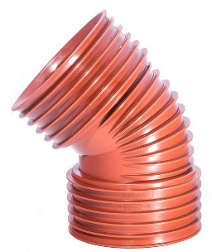
 |  | 250101645 | PPTV korug. koleno 160/45° 2H (bez těsnění) | ks | 391.00 | 391.00 | 391.00
 |  | 250102045 | PPTV korug. koleno 200/45° 2H (bez těsnění) | ks | 435.00 | 435.00 | 435.00
 |  | 250102545 | PPTV korug. koleno 250/45° 2H (bez těsnění) | ks | 2410.00 | 2410.00 | 2410.00
 |  | 250103045 | PPTV korug. koleno 300/45° 2H (bez těsnění) | ks | 3940.00 | 3940.00 | 3940.00
 |  | 250104045 | PPTV korug. koleno 400/45° 2H (bez těsnění) | ks | 10200.00 | 10200.00 | 10200.00
 |  | 250105045 | PPTV korug. koleno 500/45° 2H (bez těsnění) | ks | 15610.00 | 15610.00 | 15610.00
 |  | 250106045 | PPTV korug. koleno 600/45° 2H (bez těsnění) | ks | 32610.00 | 32610.00 | 32610.00
 |  | 250108045 | PPTV korug. koleno 800/45° 2H (bez těsnění) | ks | 62810.00 | 62810.00 | 62810.00
 |  | 250110045 | PPTV korug. koleno 1000/45° 1H (bez těsnění) | ks | 125700.00 | 125700.00 | 125700.00
PP korugované koleno 90°
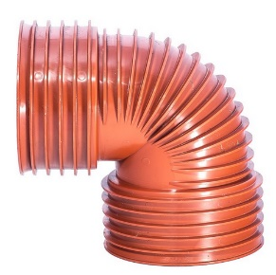
 |  | 250101690 | PPTV korug. koleno 160/90° 2H (bez těsnění) | ks | 407.00 | 407.00 | 407.00
 |  | 250102090 | PPTV korug. koleno 200/90° 2H (bez těsnění) | ks | 447.00 | 447.00 | 447.00
 |  | 250102590 | PPTV korug. koleno 250/90° 2H (bez těsnění) | ks | 2960.00 | 2960.00 | 2960.00
 |  | 250103090 | PPTV korug. koleno 300/90° 2H (bez těsnění) | ks | 4940.00 | 4940.00 | 4940.00
 |  | 250104090 | PPTV korug. koleno 400/90° 2H (bez těsnění) | ks | 11950.00 | 11950.00 | 11950.00
 |  | 250105090 | PPTV korug. koleno 500/90° 2H (bez těsnění) | ks | 19110.00 | 19110.00 | 19110.00
 |  | 250106090 | PPTV korug. koleno 600/90° 2H (bez těsnění) | ks | 43880.00 | 43880.00 | 43880.00
 |  | 250108090 | PPTV korug. koleno 800/90° 2H (bez těsnění) | ks | 70710.00 | 70710.00 | 70710.00
 |  | 250110090 | PPTV korug. koleno 1000/90° 1H (bez těsnění) | ks | 140940.00 | 140940.00 | 140940.00

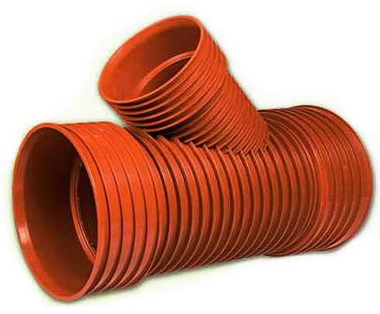
PP korugovaný T-kus (odbočka) 45°
 |  | 250201016 | PPTV korug. T-kus 160/160/45° 2H (bez těsnění) | ks | 737.00 | 737.00 | 737.00
 |  | 250202016 | PPTV korug. T-kus 200/160/45° 2H (bez těsnění) | ks | 824.00 | 824.00 | 824.00
 |  | 250202020 | PPTV korug. T-kus 200/200/45° 2H (bez těsnění) | ks | 911.00 | 911.00 | 911.00
 |  | 250202516 | PPTV korug. T-kus 250/160/45° 2H (bez těsnění) | ks | 3580.00 | 3580.00 | 3580.00
 |  | 250202520 | PPTV korug. T-kus 250/200/45° 2H (bez těsnění) | ks | 3580.00 | 3580.00 | 3580.00
 |  | 250202525 | PPTV korug. T-kus 250/250/45° 2H (bez těsnění) | ks | 5910.00 | 5910.00 | 5910.00
 |  | 250203020 | PPTV korug. T-kus 300/200/45° 2H (bez těsnění) | ks | 4340.00 | 4340.00 | 4340.00
 |  | 250203025 | PPTV korug. T-kus 300/250/45° 2H (bez těsnění) | ks | 7560.00 | 7560.00 | 7560.00
 |  | 250203030 | PPTV korug. T-kus 300/300/45° 2H (bez těsnění) | ks | 10400.00 | 10400.00 | 10400.00
 |  | 250204020 | PPTV korug. T-kus 400/200/45° 2H (bez těsnění) | ks | 8720.00 | 8720.00 | 8720.00
 |  | 250204025 | PPTV korug. T-kus 400/250/45° 2H (bez těsnění) | ks | 11400.00 | 11400.00 | 11400.00
 |  | 250204030 | PPTV korug. T-kus 400/300/45° 2H (bez těsnění) | ks | 14260.00 | 14260.00 | 14260.00
 |  | 250204040 | PPTV korug. T-kus 400/400/45° 2H (bez těsnění) | ks | 16240.00 | 16240.00 | 16240.00
 |  | 250205020 | PPTV korug. T-kus 500/200/45° 2H (bez těsnění) | ks | 17810.00 | 17810.00 | 17810.00
 |  | 250205025 | PPTV korug. T-kus 500/250/45° 2H (bez těsnění) | ks | 20280.00 | 20280.00 | 20280.00
 |  | 250205030 | PPTV korug. T-kus 500/300/45° 2H (bez těsnění) | ks | 27070.00 | 27070.00 | 27070.00
 |  | 250205040 | PPTV korug. T-kus 500/400/45° 2H (bez těsnění) | ks | 29570.00 | 29570.00 | 29570.00
 |  | 250205050 | PPTV korug. T-kus 500/500/45° 2H (bez těsnění) | ks | 34010.00 | 34010.00 | 34010.00
 |  | 250206020 | PPTV korug. T-kus 600/200/45° 2H (bez těsnění) | ks | 28160.00 | 28160.00 | 28160.00
 |  | 250206025 | PPTV korug. T-kus 600/250/45° 2H (bez těsnění) | ks | 32580.00 | 32580.00 | 32580.00
 |  | 250206030 | PPTV korug. T-kus 600/300/45° 2H (bez těsnění) | ks | 35940.00 | 35940.00 | 35940.00
 |  | 250206040 | PPTV korug. T-kus 600/400/45° 2H (bez těsnění) | ks | 41710.00 | 41710.00 | 41710.00
 |  | 250208030 | PPTV korug. T-kus 800/300/45° 2H (bez těsnění) | ks | 42620.00 | 42620.00 | 42620.00
 |  | 250210030 | PPTV korug. T-kus 1000/300/45° 1H (bez těsnění) | ks | 52320.00 | 52320.00 | 52320.00
PP korugovaný T-kus 90°
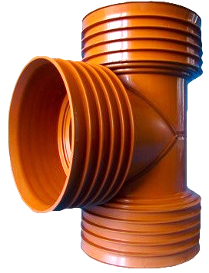
 |  | 250301616 | PPTV korug. T-kus 160/160/90° 2H (bez těsnění) | ks | 729.00 | 729.00 | 729.00
 |  | 250302016 | PPTV korug. T-kus 200/160/90° 2H (bez těsnění) | ks | 820.00 | 820.00 | 820.00
 |  | 250302020 | PPTV korug. T-kus 200/200/90° 2H (bez těsnění) | ks | 911.00 | 911.00 | 911.00
 |  | 250302520 | PPTV korug. T-kus 250/200/90° 2H (bez těsnění) | ks | 3580.00 | 3580.00 | 3580.00
 |  | 250302525 | PPTV korug. T-kus 250/250/90° 2H (bez těsnění) | ks | 5910.00 | 5910.00 | 5910.00
 |  | 250303020 | PPTV korug. T-kus 300/200/90° 2H (bez těsnění) | ks | 4340.00 | 4340.00 | 4340.00
 |  | 250303025 | PPTV korug. T-kus 300/250/90° 2H (bez těsnění) | ks | 7560.00 | 7560.00 | 7560.00
 |  | 250303030 | PPTV korug. T-kus 300/300/90° 2H (bez těsnění) | ks | 10400.00 | 10400.00 | 10400.00
 |  | 250304020 | PPTV korug. T-kus 400/200/90° 2H (bez těsnění) | ks | 8720.00 | 8720.00 | 8720.00
 |  | 250304025 | PPTV korug. T-kus 400/250/90° 2H (bez těsnění) | ks | 11400.00 | 11400.00 | 11400.00
 |  | 250304030 | PPTV korug. T-kus 400/300/90° 2H (bez těsnění) | ks | 14260.00 | 14260.00 | 14260.00
 |  | 250304040 | PPTV korug. T-kus 400/400/90° 2H (bez těsnění) | ks | 16240.00 | 16240.00 | 16240.00
 |  | 250305020 | PPTV korug. T-kus 500/200/90° 2H (bez těsnění) | ks | 17810.00 | 17810.00 | 17810.00
 |  | 250305025 | PPTV korug. T-kus 500/250/90° 2H (bez těsnění) | ks | 20280.00 | 20280.00 | 20280.00
 |  | 250305030 | PPTV korug. T-kus 500/300/90° 2H (bez těsnění) | ks | 27070.00 | 27070.00 | 27070.00
 |  | 250305040 | PPTV korug. T-kus 500/400/90° 2H (bez těsnění) | ks | 29570.00 | 29570.00 | 29570.00
 |  | 250305050 | PPTV korug. T-kus 500/500/90° 2H (bez těsnění) | ks | 34010.00 | 34010.00 | 34010.00
 |  | 250306020 | PPTV korug. T-kus 600/600/90° 2H (bez těsnění) | ks | 28160.00 | 28160.00 | 28160.00
 |  | 250306025 | PPTV korug. T-kus 600/600/90° 2H (bez těsnění) | ks | 32580.00 | 32580.00 | 32580.00
...
DEKAN Plastik s.r.o. - ceník zboží s platností od 1.4.2026
název výrobku |  | objednací číslo | specifikace | Ceníková jednotka | BRUTTO cena bez DPH | NÁKUP ZÁKLADNÍ rabat | NÁKUP s využitím FAKT. SLEV
 |  | 250306040 | PPTV korug. T-kus 600/600/90° 2H (bez těsnění) | ks | 41710.00 | 41710.00 | 41710.00
 |  | 250306050 | PPTV korug. T-kus 600/600/90° 2H (bez těsnění) | ks | 47960.00 | 47960.00 | 47960.00
 |  | 250306060 | PPTV korug. T-kus 600/600/90° 2H (bez těsnění) | ks | 55150.00 | 55150.00 | 55150.00
 |  | 250308030 | PPTV korug. T-kus 800/300/90° 2H (bez těsnění) | ks | 42620.00 | 42620.00 | 42620.00
 |  | 250308040 | PPTV korug. T-kus 800/400/90° 2H (bez těsnění) | ks | 49000.00 | 49000.00 | 49000.00
 |  | 250308050 | PPTV korug. T-kus 800/500/90° 2H (bez těsnění) | ks | 56360.00 | 56360.00 | 56360.00
 |  | 250308060 | PPTV korug. T-kus 800/600/90° 2H (bez těsnění) | ks | 64810.00 | 64810.00 | 64810.00
 |  | 250308080 | PPTV korug. T-kus 800/800/90° 2H (bez těsnění) | ks | 74530.00 | 74530.00 | 74530.00
 |  | 250310030 | PPTV korug. T-kus 1000/300/90° 1H (bez těsnění) | ks | 52320.00 | 52320.00 | 52320.00
PP korugovaný T-kus (odbočka) s odvodem na hladké roury 45°
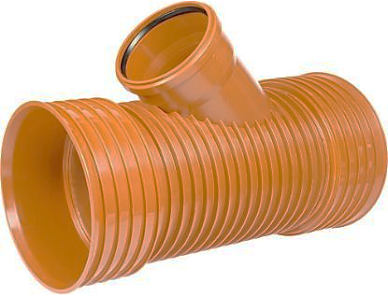
 |  | 250401616 | PPTV korug. T-kus -> KG 160/160/45° 2H (bez těsnění) | ks | 678.00 | 678.00 | 678.00
 |  | 250402016 | PPTV korug. T-kus -> KG 200/160/45° 2H (bez těsnění) | ks | 753.00 | 753.00 | 753.00
 |  | 250402020 | PPTV korug. T-kus -> KG 200/200/45° 2H (bez těsnění) | ks | 951.00 | 951.00 | 951.00
 |  | 250402516 | PPTV korug. T-kus -> KG 250/160/45° 2H (bez těsnění) | ks | 3120.00 | 3120.00 | 3120.00
 |  | 250402520 | PPTV korug. T-kus -> KG 250/200/45° 2H (bez těsnění) | ks | 3580.00 | 3580.00 | 3580.00
 |  | 250402525 | PPTV korug. T-kus -> KG 250/250/45° 2H (bez těsnění) | ks | 5910.00 | 5910.00 | 5910.00
 |  | 250403016 | PPTV korug. T-kus -> KG 300/160/45° 2H (bez těsnění) | ks | 4070.00 | 4070.00 | 4070.00
 |  | 250403020 | PPTV korug. T-kus -> KG 300/200/45° 2H (bez těsnění) | ks | 4340.00 | 4340.00 | 4340.00
 |  | 250403025 | PPTV korug. T-kus -> KG 300/250/45° 2H (bez těsnění) | ks | 7560.00 | 7560.00 | 7560.00
 |  | 250404016 | PPTV korug. T-kus -> KG 400/160/45° 2H (bez těsnění) | ks | 8220.00 | 8220.00 | 8220.00
 |  | 250404020 | PPTV korug. T-kus -> KG 400/200/45° 2H (bez těsnění) | ks | 8720.00 | 8720.00 | 8720.00
 |  | 250404025 | PPTV korug. T-kus -> KG 400/250/45° 2H (bez těsnění) | ks | 11400.00 | 11400.00 | 11400.00
 |  | 250405016 | PPTV korug. T-kus -> KG 500/160/45° 2H (bez těsnění) | ks | 12980.00 | 12980.00 | 12980.00
 |  | 250405020 | PPTV korug. T-kus -> KG 500/200/45° 2H (bez těsnění) | ks | 17810.00 | 17810.00 | 17810.00
 |  | 250405025 | PPTV korug. T-kus -> KG 500/250/45° 2H (bez těsnění) | ks | 20280.00 | 20280.00 | 20280.00
 |  | 250406016 | PPTV korug. T-kus -> KG 600/160/45° 2H (bez těsnění) | ks | 25130.00 | 25130.00 | 25130.00
 |  | 250406020 | PPTV korug. T-kus -> KG 600/200/45° 2H (bez těsnění) | ks | 28160.00 | 28160.00 | 28160.00
 |  | 250406025 | PPTV korug. T-kus -> KG 600/250/45° 2H (bez těsnění) | ks | 32580.00 | 32580.00 | 32580.00
 |  | 250408020 | PPTV korug. T-kus -> KG 800/200/45° 2H (bez těsnění) | ks | 33510.00 | 33510.00 | 33510.00
 |  | 250410020 | PPTV korug. T-kus -> KG 1000/315/45° 1H (bez těsnění) | ks | 43220.00 | 43220.00 | 43220.00
...
DEKAN Plastik s.r.o. - ceník zboží s platností od 1.4.2026
název výrobku |  | objednací číslo | specifikace | Ceníková jednotka | BRUTTO cena bez DPH | NÁKUP ZÁKLADNÍ rabat | NÁKUP s využitím FAKT. SLEV
 |  | 250504025 | PPTV korug. T-kus -> KG 400/250/90° 2H (bez těsnění) | ks | 11400.00 | 11400.00 | 11400.00
 |  | 250505016 | PPTV korug. T-kus -> KG 500/160/90° 2H (bez těsnění) | ks | 12980.00 | 12980.00 | 12980.00
 |  | 250505020 | PPTV korug. T-kus -> KG 500/200/90° 2H (bez těsnění) | ks | 17810.00 | 17810.00 | 17810.00
 |  | 250505025 | PPTV korug. T-kus -> KG 500/250/90° 2H (bez těsnění) | ks | 20280.00 | 20280.00 | 20280.00
 |  | 250506016 | PPTV korug. T-kus -> KG 600/160/90° 2H (bez těsnění) | ks | 25130.00 | 25130.00 | 25130.00
 |  | 250506020 | PPTV korug. T-kus -> KG 600/200/90° 2H (bez těsnění) | ks | 28160.00 | 28160.00 | 28160.00
 |  | 250506025 | PPTV korug. T-kus -> KG 600/250/90° 2H (bez těsnění) | ks | 32580.00 | 32580.00 | 32580.00
 |  | 250508020 | PPTV korug. T-kus -> KG 800/200/90° 2H (bez těsnění) | ks | 33510.00 | 33510.00 | 33510.00
 |  | 250510020 | PPTV korug. T-kus -> KG 1000/200/90° 1H (bez těsnění) | ks | 43220.00 | 43220.00 | 43220.00
PP korugovaná přesuvná spojka
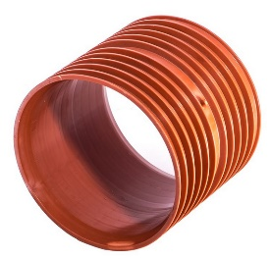
 |  | 250601600 | PPTV korug. přesuvka 160 2H (bez těsnění) | ks | 419.00 | 419.00 | 419.00
 |  | 250602000 | PPTV korug. přesuvka 200 2H (bez těsnění) | ks | 597.00 | 597.00 | 597.00
 |  | 250602500 | PPTV korug. přesuvka 250 2H (bez těsnění) | ks | 987.00 | 987.00 | 987.00
 |  | 250603000 | PPTV korug. přesuvka 300 2H (bez těsnění) | ks | 2240.00 | 2240.00 | 2240.00
 |  | 250604000 | PPTV korug. přesuvka 400 2H (bez těsnění) | ks | 3510.00 | 3510.00 | 3510.00
 |  | 250605000 | PPTV korug. přesuvka 500 2H (bez těsnění) | ks | 5580.00 | 5580.00 | 5580.00
 |  | 250606000 | PPTV korug. přesuvka 600 2H (bez těsnění) | ks | 8920.00 | 8920.00 | 8920.00
 |  | 250608000 | PPTV korug. přesuvka 800 2H (bez těsnění) | ks | 17900.00 | 17900.00 | 17900.00
 |  | 250610000 | PPTV korug. přesuvka 1000 2H (bez těsnění) | ks | 29570.00 | 29570.00 | 29570.00
PP korugovaná dvouhrdlá spojka
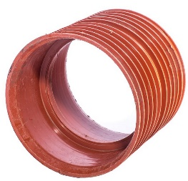
 |  | 250701600 | PPTV korug. spojka dvouhrdlá 160 2H (bez těsnění) | ks | 419.00 | 419.00 | 419.00
 |  | 250702000 | PPTV korug. spojka dvouhrdlá 200 2H (bez těsnění) | ks | 597.00 | 597.00 | 597.00
 |  | 250702500 | PPTV korug. spojka dvouhrdlá 250 2H (bez těsnění) | ks | 987.00 | 987.00 | 987.00
 |  | 250703000 | PPTV korug. spojka dvouhrdlá 300 2H (bez těsnění) | ks | 2240.00 | 2240.00 | 2240.00
 |  | 250704000 | PPTV korug. spojka dvouhrdlá 400 2H (bez těsnění) | ks | 3510.00 | 3510.00 | 3510.00
 |  | 250705000 | PPTV korug. spojka dvouhrdlá 500 2H (bez těsnění) | ks | 5580.00 | 5580.00 | 5580.00
 |  | 250706000 | PPTV korug. spojka dvouhrdlá 600 2H (bez těsnění) | ks | 8920.00 | 8920.00 | 8920.00
 |  | 250708000 | PPTV korug. spojka dvouhrdlá 800 2H (bez těsnění) | ks | 17900.00 | 17900.00 | 17900.00
 |  | 250710000 | PPTV korug. spojka dvouhrdlá 1000 2H (bez těsnění) | ks | 29570.00 | 29570.00 | 29570.00
PP korugovaná redukce nesouosá
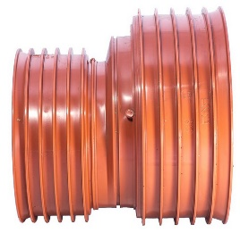
 |  | 250802016 | PPTV korug. redukce 200/160 2H (bez těsnění) | ks | 761.00 | 761.00 | 761.00
 |  | 250802516 | PPTV korug. redukce 250/160 2H (bez těsnění) | ks | 1070.00 | 1070.00 | 1070.00
 |  | 250802520 | PPTV korug. redukce 250/200 2H (bez těsnění) | ks | 1070.00 | 1070.00 | 1070.00
 |  | 250803020 | PPTV korug. redukce 300/200 2H (bez těsnění) | ks | 1670.00 | 1670.00 | 1670.00
 |  | 250803025 | PPTV korug. redukce 300/250 2H (bez těsnění) | ks | 1980.00 | 1980.00 | 1980.00
 |  | 250804020 | PPTV korug. redukce 400/200 2H (bez těsnění) | ks | 3490.00 | 3490.00 | 3490.00
 |  | 250804025 | PPTV korug. redukce 400/250 2H (bez těsnění) | ks | 3490.00 | 3490.00 | 3490.00
 |  | 250804030 | PPTV korug. redukce 400/300 2H (bez těsnění) | ks | 3750.00 | 3750.00 | 3750.00
 |  | 250805030 | PPTV korug. redukce 500/300 2H (bez těsnění) | ks | 7890.00 | 7890.00 | 7890.00
 |  | 250805040 | PPTV korug. redukce 500/400 2H (bez těsnění) | ks | 8680.00 | 8680.00 | 8680.00
 |  | 250806040 | PPTV korug. redukce 600/400 2H (bez těsnění) | ks | 11070.00 | 11070.00 | 11070.00
 |  | 250806050 | PPTV korug. redukce 600/500 2H (bez těsnění) | ks | 11550.00 | 11550.00 | 11550.00
 |  | 250808060 | PPTV korug. redukce 800/600 2H (bez těsnění) | ks | 13310.00 | 13310.00 | 13310.00
 |  | 250810080 | PPTV korug. redukce 1000/600 2H (bez těsnění) | ks | 21010.00 | 21010.00 | 21010.00
PP korugovaná zátka/koncovka univerzální
 |  | 251701600 | PPTV korug. zátka/koncovka UNI 160 (bez těsnění) | ks | 395.00 | 395.00 | 395.00
 |  | 251702000 | PPTV korug. zátka/koncovka UNI 200 (bez těsnění) | ks | 462.00 | 462.00 | 462.00
 |  | 251702500 | PPTV korug. zátka/koncovka UNI 250 (bez těsnění) | ks | 888.00 | 888.00 | 888.00
 |  | 251703000 | PPTV korug. zátka/koncovka UNI 300 (bez těsnění) | ks | 2280.00 | 2280.00 | 2280.00
 |  | 251704000 | PPTV korug. zátka/koncovka UNI 400 (bez těsnění) | ks | 3120.00 | 3120.00 | 3120.00
 |  | 251705000 | PPTV korug. zátka/koncovka UNI 500 (bez těsnění) | ks | 5280.00 | 5280.00 | 5280.00
 |  | 251706000 | PPTV korug. zátka/koncovka UNI 600 (bez těsnění) | ks | 7730.00 | 7730.00 | 7730.00

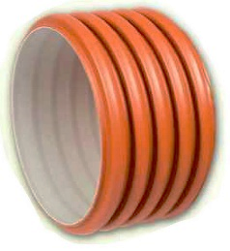
PP korugovaná zátka do hrdla
 |  | 250906000 | PPTV korug. zátka 600 (bez těsnění) | ks | 8470.00 | 8470.00 | 8470.00
 |  | 250908000 | PPTV korug. zátka 800 (bez těsnění) | ks | 14290.00 | 14290.00 | 14290.00
 |  | 250910000 | PPTV korug. zátka 1000 (bez těsnění) | ks | 19880.00 | 19880.00 | 19880.00

PP korugovaná koncovka na trubku
 |  | 251006000 | PPTV korug. koncovka 600 (bez těsnění) | ks | 8470.00 | 8470.00 | 8470.00
 |  | 251008000 | PPTV korug. koncovka 800 (bez těsnění) | ks | 14290.00 | 14290.00 | 14290.00
 |  | 251010000 | PPTV korug. koncovka 1000 (bez těsnění) | ks | 19880.00 | 19880.00 | 19880.00

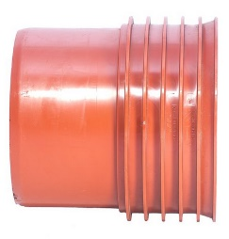
PP korugovaný přechod KG/PP 160/160 do hrdla KG
 |  | 251101600 | PP korug. přechod KG/PP 160/160 do hrdla KG (bez těsnění) | ks | 283.00 | 283.00 | 283.00
 |  | 251102000 | PP korug. přechod KG/PP 200/200 do hrdla KG (bez těsnění) | ks | 336.00 | 336.00 | 336.00
 |  | 251102500 | PP korug. přechod KG/PP 250/250 do hrdla KG (bez těsnění) | ks | 577.00 | 577.00 | 577.00
 |  | 251103000 | PP korug. přechod KG/PP 315/300 do hrdla KG (bez těsnění) | ks | 955.00 | 955.00 | 955.00
 |  | 251104000 | PP korug. přechod KG/PP 400/400 do hrdla KG (bez těsnění) | ks | 1890.00 | 1890.00 | 1890.00
 |  | 251105000 | PP korug. přechod KG/PP 500/500 do hrdla KG (bez těsnění) | ks | 2990.00 | 2990.00 | 2990.00
 |  | 251106000 | PP korug. přechod KG/PP 630/600 do hrdla KG (bez těsnění) | ks | 7440.00 | 7440.00 | 7440.00
 |  | 251108000 | PP korug. přechod KG/PP 800/800 do hrdla KG (bez těsnění) | ks | 12520.00 | 12520.00 | 12520.00
PP korugovaný přechod PP/KG na hladký konec KG
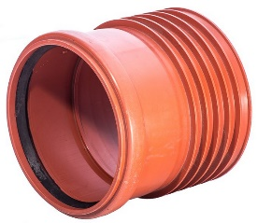
 |  | 251201600 | PP korug. přechod PP/KG 160/160 na hl.konec KG (bez těsnění) | ks | 336.00 | 336.00 | 336.00
 |  | 251202000 | PP korug. přechod PP/KG 200/200 na hl.konec KG (bez těsnění) | ks | 395.00 | 395.00 | 395.00
 |  | 251202500 | PP korug. přechod PP/KG 250/250 na hl.konec KG (bez těsnění) | ks | 653.00 | 653.00 | 653.00
 |  | 251203000 | PP korug. přechod PP/KG 300/315 na hl.konec KG (bez těsnění) | ks | 1520.00 | 1520.00 | 1520.00
 |  | 251204000 | PP korug. přechod PP/KG 400/400 na hl.konec KG (bez těsnění) | ks | 2160.00 | 2160.00 | 2160.00
 |  | 251205000 | PP korug. přechod PP/KG 500/500 na hl.konec KG (bez těsnění) | ks | 3270.00 | 3270.00 | 3270.00
 |  | 251206000 | PP korug. přechod PP/KG 600/630 na hl.konec KG (bez těsnění) | ks | 7660.00 | 7660.00 | 7660.00
 |  | 251208000 | PP korug. přechod PP/KG 800/800 na hl.konec KG (bez těsnění) | ks | 14730.00 | 14730.00 | 14730.00
PP korugovaný přechod PP/KG 200/160 KG hrdlo do PP hrdla (bez těsnění)
 |  | 251302016 | PP korug. přechod PP/KG 200/160 KG hrdlo do PP hrdla (bez těsnění) | ks | 367.00 | 367.00 | 367.00
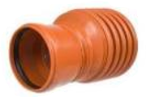
 |  | 251302020 | PP korug. přechod PP/KG 200/200 KG hrdlo do PP hrdla (bez těsnění) | ks | 423.00 | 423.00 | 423.00
 |  | 251302516 | PP korug. přechod PP/KG 250/160 KG hrdlo do PP hrdla (bez těsnění) | ks | 911.00 | 911.00 | 911.00
 |  | 251302520 | PP korug. přechod PP/KG 250/200 KG hrdlo do PP hrdla (bez těsnění) | ks | 1070.00 | 1070.00 | 1070.00
 |  | 251302525 | PP korug. přechod PP/KG 250/250 KG hrdlo do PP hrdla (bez těsnění) | ks | 682.00 | 682.00 | 682.00
 |  | 251303016 | PP korug. přechod PP/KG 300/160 KG hrdlo do PP hrdla (bez těsnění) | ks | 1450.00 | 1450.00 | 1450.00
 |  | 251303020 | PP korug. přechod PP/KG 300/200 KG hrdlo do PP hrdla (bez těsnění) | ks | 1670.00 | 1670.00 | 1670.00
 |  | 251303025 | PP korug. přechod PP/KG 300/250 KG hrdlo do PP hrdla (bez těsnění) | ks | 1980.00 | 1980.00 | 1980.00
 |  | 251303030 | PP korug. přechod PP/KG 300/315 KG hrdlo do PP hrdla (bez těsnění) | ks | 1580.00 | 1580.00 | 1580.00
 |  | 251304016 | PP korug. přechod PP/KG 400/160 KG hrdlo do PP hrdla (bez těsnění) | ks | 3720.00 | 3720.00 | 3720.00
 |  | 251304020 | PP korug. přechod PP/KG 400/200 KG hrdlo do PP hrdla (bez těsnění) | ks | 3720.00 | 3720.00 | 3720.00
 |  | 251304030 | PP korug. přechod PP/KG 400/315 KG hrdlo do PP hrdla (bez těsnění) | ks | 3720.00 | 3720.00 | 3720.00
 |  | 251304040 | PP korug. přechod PP/KG 400/400 KG hrdlo do PP hrdla (bez těsnění) | ks | 3250.00 | 3250.00 | 3250.00
 |  | 251305016 | PP korug. přechod PP/KG 500/160 KG hrdlo do PP hrdla (bez těsnění) | ks | 7890.00 | 7890.00 | 7890.00
 |  | 251305030 | PP korug. přechod PP/KG 500/315 KG hrdlo do PP hrdla (bez těsnění) | ks | 7890.00 | 7890.00 | 7890.00
 |  | 251305050 | PP korug. přechod PP/KG 500/500 KG hrdlo do PP hrdla (bez těsnění) | ks | 4420.00 | 4420.00 | 4420.00
 |  | 251306016 | PP korug. přechod PP/KG 600/160 KG hrdlo do PP hrdla (bez těsnění) | ks | 10320.00 | 10320.00 | 10320.00
...
DEKAN Plastik s.r.o. - ceník zboží s platností od 1.4.2026
název výrobku |  | objednací číslo | specifikace | Ceníková jednotka | BRUTTO cena bez DPH | NÁKUP ZÁKLADNÍ rabat | NÁKUP s využitím FAKT. SLEV
Těsnění IN-SITU KG
 |  | 251601100 | Těsnění IN-SITU KORUG/KG d 110 (KACZ d140, PROF d125) | ks | 252.00 | 252.00 | 252.00
 |  | 251601600 | Těsnění IN-SITU KORUG/KG d 160 (KACZ d177, PROF d185) | ks | 307.00 | 307.00 | 307.00
 |  | 251602000 | Těsnění IN-SITU KORUG/KG d 200 (KACZ d230,PROF d225) | ks | 385.00 | 385.00 | 385.00

Drenáže PE/PP (trubky+tvarovky), PVC žluté, s geotextilií
Skupina: | 270 |  |  |  | rabat dle OP: | 0.00 | 0.00
PE drenáž černá děrovaná (perforovaná)
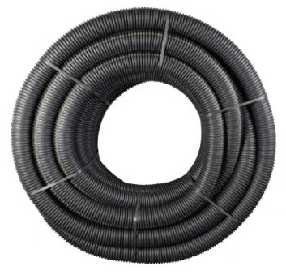
 |  | 270105500 | TR DRENÁŽ. PE černá DN 50 děrovaná 50m | m | 34.50 | 34.50 | 34.50
 |  | 270106500 | TR DRENÁŽ. PE černá DN 65 děrovaná 50m | m | 44.00 | 44.00 | 44.00
 |  | 270108500 | TR DRENÁŽ. PE černá DN 80 děrovaná 50m | m | 51.50 | 51.50 | 51.50
 |  | 270110500 | TR DRENÁŽ. PE černá DN 100 děrovaná 50m | m | 61.00 | 61.00 | 61.00
 |  | 270112500 | TR DRENÁŽ. PE černá DN 125 děrovaná 50m | m | 113.00 | 113.00 | 113.00
 |  | 270116500 | TR DRENÁŽ. PE černá DN 160 děrovaná 50m | m | 168.00 | 168.00 | 168.00
 |  | 270120250 | TR DRENÁŽ. PE černá DN 200 děrovaná 25m | m | 473.00 | 473.00 | 473.00

PE drenáž černá bez děr (bez perforace)
 |  | 270605500 | TR DRENÁŽ. PE bez děr černá DN 50 50m | m | 34.50 | 34.50 | 34.50
 |  | 270606500 | TR DRENÁŽ. PE bez děr černá DN 65 50m | m | 44.00 | 44.00 | 44.00
 |  | 270608500 | TR DRENÁŽ. PE bez děr černá DN 80 50m | m | 51.50 | 51.50 | 51.50
 |  | 270610500 | TR DRENÁŽ. PE bez děr černá DN 100 50m | m | 61.00 | 61.00 | 61.00
 |  | 270612500 | TR DRENÁŽ. PE bez děr černá DN 125 50m | m | 113.00 | 113.00 | 113.00
 |  | 270616500 | TR DRENÁŽ. PE bez děr černá DN 160 50m | m | 168.00 | 168.00 | 168.00

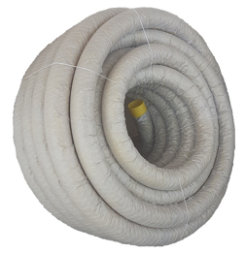
PVC drenáž s geotextilií
 |  | 270505500 | TR DRENÁŽ. PVC s geotextilií DN 50 50m | m | 66.00 | 66.00 | 66.00
 |  | 270506500 | TR DRENÁŽ. PVC s geotextilií DN 65 50m | m | 82.00 | 82.00 | 82.00
 |  | 270508500 | TR DRENÁŽ. PVC s geotextilií DN 80 50m | m | 99.00 | 99.00 | 99.00
 |  | 270510500 | TR DRENÁŽ. PVC s geotextilií DN 100 50m | m | 120.00 | 120.00 | 120.00
 |  | 270512500 | TR DRENÁŽ. PVC s geotextilií DN 125 50m | m | 168.00 | 168.00 | 168.00
 |  | 270516500 | TR DRENÁŽ. PVC s geotextilií DN 160 50m | m | 310.00 | 310.00 | 310.00
 |  | 270520500 | TR DRENÁŽ. PVC s geotextilií DN 200 30m | m | 506.00 | 506.00 | 506.00

Drenážní spojka
 |  | 276101050 | DREN. FF-Drän SPOJKA DN 50 | ks | 31.00 | 31.00 | 31.00
 |  | 276101065 | DREN. FF-Drän SPOJKA DN 65 | ks | 36.00 | 36.00 | 36.00
 |  | 276101080 | DREN. FF-Drän SPOJKA DN 80 | ks | 44.00 | 44.00 | 44.00
 |  | 276101100 | DREN. FF-Drän SPOJKA DN 100 | ks | 57.00 | 57.00 | 57.00
 |  | 276101125 | DREN. FF-Drän SPOJKA DN 125 | ks | 114.00 | 114.00 | 114.00
 |  | 276101160 | DREN. FF-Drän SPOJKA DN 160 | ks | 133.00 | 133.00 | 133.00
 |  | 276101200 | DREN. FF-Drän SPOJKA DN 200 | ks | 218.00 | 218.00 | 218.00
Drenážní redukce
 |  | 276109061 | DREN. FF-Drän REDUKCE DN 65/ 50 | ks | 214.00 | 214.00 | 214.00
 |  | 276109081 | DREN. FF-Drän REDUKCE DN 80/ 50 | ks | 113.00 | 113.00 | 113.00
 |  | 276109082 | DREN. FF-Drän REDUKCE DN 80/ 65 | ks | 247.00 | 247.00 | 247.00
 |  | 276109101 | DREN. FF-Drän REDUKCE DN 100/ 50 | ks | 243.00 | 243.00 | 243.00
 |  | 276109103 | DREN. FF-Drän REDUKCE DN 100/ 80 | ks | 337.00 | 337.00 | 337.00
 |  | 276109124 | DREN. FF-Drän REDUCKE DN 125/100 | ks | 375.00 | 375.00 | 375.00
 |  | 276109165 | DREN. FF-Drän REDUCKE DN 160/125 | ks | 647.00 | 647.00 | 647.00
 |  | 276109206 | DREN. FF-Drän REDUCKE DN 200/160 | ks | 1220.00 | 1220.00 | 1220.00
Drenážní T-kus 90°
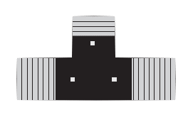
 |  | 276103050 | DREN. FF-Drän T-KUS 90° DN 50 | ks | 247.00 | 247.00 | 247.00
 |  | 276103065 | DREN. FF-Drän T-KUS 90° DN 65 | ks | 274.00 | 274.00 | 274.00
 |  | 276103080 | DREN. FF-Drän T-KUS 90° DN 80 | ks | 332.00 | 332.00 | 332.00
 |  | 276103100 | DREN. FF-Drän T-KUS 90° DN 100 | ks | 377.00 | 377.00 | 377.00
 |  | 276103125 | DREN. FF-Drän T-KUS 90° DN 125 | ks | 823.00 | 823.00 | 823.00
 |  | 276103160 | DREN. FF-Drän T-KUS 90° DN 160 | ks | 874.00 | 874.00 | 874.00
 |  | 276103200 | DREN. FF-Drän T-KUS 90° DN 200 | ks | 1620.00 | 1620.00 | 1620.00
Drenážní T-kus (odbočka) 45°
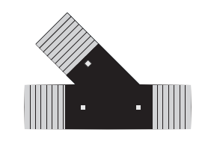
 |  | 276104050 | DREN. FF-Drän ODBOČKA 45° DN 50 | ks | 295.00 | 295.00 | 295.00
 |  | 276104065 | DREN. FF-Drän ODBOČKA 45° DN 65 | ks | 244.00 | 244.00 | 244.00
 |  | 276104080 | DREN. FF-Drän ODBOČKA 45° DN 80 | ks | 314.00 | 314.00 | 314.00
 |  | 276104100 | DREN. FF-Drän ODBOČKA 45° DN 100 | ks | 342.00 | 342.00 | 342.00
 |  | 276104125 | DREN. FF-Drän ODBOČKA 45° DN 125 | ks | 865.00 | 865.00 | 865.00
 |  | 276104160 | DREN. FF-Drän ODBOČKA 45° DN 160 | ks | 1620.00 | 1620.00 | 1620.00
 |  | 276104200 | DREN. FF-Drän ODBOČKA 45° DN 200 | ks | 2080.00 | 2080.00 | 2080.00
Drenážní koleno 90°
 |  | 276102050 | DREN. FF-Drän KOLENO 90° DN 50 | ks | 94.00 | 94.00 | 94.00
 |  | 276102065 | DREN. FF-Drän KOLENO 90° DN 65 | ks | 152.00 | 152.00 | 152.00
 |  | 276102080 | DREN. FF-Drän KOLENO 90° DN 80 | ks | 174.00 | 174.00 | 174.00
 |  | 276102100 | DREN. FF-Drän KOLENO 90° DN 100 | ks | 206.00 | 206.00 | 206.00
 |  | 276102125 | DREN. FF-Drän KOLENO 90° DN 125 | ks | 638.00 | 638.00 | 638.00
 |  | 276102160 | DREN. FF-Drän KOLENO 90° DN 160 | ks | 723.00 | 723.00 | 723.00
 |  | 276102200 | DREN. FF-Drän KOLENO 90° DN 200 | ks | 1530.00 | 1530.00 | 1530.00
Drenážní zátka
 |  | 276106050 | DREN. FF-Drän ZÁTKA uzavírací DN 50 | ks | 28.00 | 28.00 | 28.00
...
DEKAN Plastik s.r.o. - ceník zboží s platností od 1.4.2026
název výrobku |  | objednací číslo | specifikace | Ceníková jednotka | BRUTTO cena bez DPH | NÁKUP ZÁKLADNÍ rabat | NÁKUP s využitím FAKT. SLEV
 |  | 276107065 | DREN. FF-Drän VÝTOKOVÝ KUS DN 65 s perf.klapkou | ks | 310.00 | 310.00 | 310.00
 |  | 276107080 | DREN. FF-Drän VÝTOKOVÝ KUS DN 80 s perf.klapkou | ks | 360.00 | 360.00 | 360.00
 |  | 276107100 | DREN. FF-Drän VÝTOKOVÝ KUS DN 100 s perf.klapkou | ks | 467.00 | 467.00 | 467.00
 |  | 276107125 | DREN. FF-Drän VÝTOKOVÝ KUS DN 125 s perf.klapkou | ks | 596.00 | 596.00 | 596.00
 |  | 276107160 | DREN. FF-Drän VÝTOKOVÝ KUS DN 160 s perf.klapkou | ks | 915.00 | 915.00 | 915.00
 |  | 276107200 | DREN. FF-Drän VÝTOKOVÝ KUS DN 200 s perf.klapkou | ks | 2020.00 | 2020.00 | 2020.00

PE Kabelové chráničky
Skupina: | 280 |  |  |  | rabat dle OP: | 0.00 | 0.00
PE chránička elektro červená
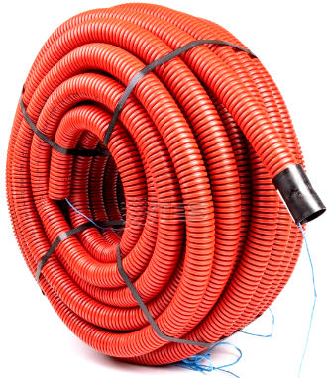
 |  | 280104500 | CHRÁNIČKA el. červená d 40/DN 31 50m | m | 40.00 | 40.00 | 40.00
 |  | 280105500 | CHRÁNIČKA el. červená d 50/DN 40 50m | m | 43.00 | 43.00 | 43.00
 |  | 280106500 | CHRÁNIČKA el. červená d 63/DN 50 50m | m | 55.00 | 55.00 | 55.00
 |  | 280107500 | CHRÁNIČKA el. červená d 75/DN 61 50m | m | 69.00 | 69.00 | 69.00
 |  | 280109500 | CHRÁNIČKA el. červená d 90/DN 74 50m | m | 93.00 | 93.00 | 93.00
 |  | 280110500 | CHRÁNIČKA el. červená d110/DN 92 50m | m | 93.00 | 93.00 | 93.00
 |  | 280112500 | CHRÁNIČKA el. červená d125/DN105 50m | m | 138.00 | 138.00 | 138.00
 |  | 280116250 | CHRÁNIČKA el. červená d160/DN136 25m | m | 215.00 | 215.00 | 215.00
 |  | 280120500 | CHRÁNIČKA el. červená d200/DN176 25m | m | 510.00 | 510.00 | 510.00

Šachty kanalizační a dešťové vpusti
Skupina: | 300 |  |  |  | rabat dle OP: | 0.00 | 0.00
PP Šachta s hladkým prodloužením DN 315 KG

Šacht.dno hladké přímé DN 315 KG
 |  | 300231160 | Šacht.dno hladké přímé DN 315/160 KG | ks | 1050.00 | 1050.00 | 1050.00
...
DEKAN Plastik s.r.o. - ceník zboží s platností od 1.4.2026
název výrobku |  | objednací číslo | specifikace | Ceníková jednotka | BRUTTO cena bez DPH | NÁKUP ZÁKLADNÍ rabat | NÁKUP s využitím FAKT. SLEV
 |  | 301832400 | Šacht.teleskop d 315mm D400 s mříží bez manžety PROFIL | ks | 3650.00 | 3650.00 | 3650.00

Šacht.záslepka dna korug. prodloužení DN 315 PROFIL
 |  | 303332002 | Šacht.záslepka dna korug. prodloužení DN 315 PROFIL | ks | 511.00 | 511.00 | 511.00

PP Šachta s korugovaným prodloužením PR 425 KG PROFIL

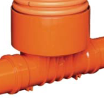
Šacht.dno korug. přímé DN 425 KG
 |  | 300741161 | Šacht.dno korug. přímé DN 425/160 KG PROFIL | ks | 1280.00 | 1280.00 | 1280.00
 |  | 300741201 | Šacht.dno korug. přímé DN 425/200 KG PROFIL | ks | 1400.00 | 1400.00 | 1400.00
 |  | 300741251 | Šacht.dno korug. přímé DN 425/250 KG PROFIL | ks | 4210.00 | 4210.00 | 4210.00
 |  | 300741311 | Šacht.dno korug. přímé DN 425/315 KG PROFIL | ks | 4460.00 | 4460.00 | 4460.00
 |  | 300741401 | Šacht.dno korug. přímé DN 425/400 KG PROFIL | ks | 7930.00 | 7930.00 | 7930.00

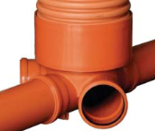
Šacht.dno korug. sběrné DN 425 KG PROFIL
 |  | 300841161 | Šacht.dno korug. sběrné DN 425/3x160 KG PROFIL | ks | 1530.00 | 1530.00 | 1530.00
 |  | 300841201 | Šacht.dno korug. sběrné DN 425/3x200 KG PROFIL | ks | 1830.00 | 1830.00 | 1830.00
 |  | 300841251 | Šacht.dno korug. sběrné DN 425/3x250 KG PROFIL | ks | 5980.00 | 5980.00 | 5980.00
 |  | 300841311 | Šacht.dno korug. sběrné DN 425/3x315 KG PROFIL | ks | 8240.00 | 8240.00 | 8240.00

Šacht.prodloužení korug. PP DN 425 1V PROFIL
 |  | 301641100 | Šacht.prodloužení korug. PP DN 425/1,0m 1V PROFIL | ks | 890.00 | 890.00 | 890.00
 |  | 301641200 | Šacht.prodloužení korug. PP DN 425/2,0m 1V PROFIL | ks | 1740.00 | 1740.00 | 1740.00
 |  | 301641300 | Šacht.prodloužení korug. PP DN 425/3,0m 1V PROFIL | ks | 2580.00 | 2580.00 | 2580.00
 |  | 301641600 | Šacht.prodloužení korug. PP DN 425/6,0m 1V PROFIL | ks | 5290.00 | 5290.00 | 5290.00

Šacht.poklop PP d 425mm A15 na KORUG.prodl. PROFIL
 |  | 302641011 | Šacht.poklop PP d 425mm A15 na KORUG.prodl. PROFIL | ks | 749.00 | 749.00 | 749.00

Pryžové těsnění k telesk.400/korug.prodl. DN 425 PROFIL
 |  | 302146400 | Pryž.těsnění k telesk.400/korug.prodl. DN 425 PROFIL | ks | 371.00 | 371.00 | 371.00

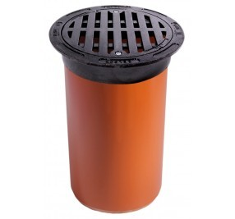
Šacht.teleskop d 400/425 s lit.poklopem/mříží kruh bez manžety PROFIL
 |  | 301741120 | Šacht.teleskop d 400/425 s lit.pokl. B125 kruh bez manžety PROFIL | ks | 5840.00 | 5840.00 | 5840.00
 |  | 301741400 | Šacht.teleskop d 400/425 s lit.pokl. D400 kruh bez manžety PROFIL | ks | 6650.00 | 6650.00 | 6650.00

 |  | 301841120 | Šacht.teleskop d 400/425 B125 kruh.s mříží bez manžety PROFIL | ks | 6613.00 | 6613.00 | 6613.00
 |  | 301841400 | Šacht.teleskop d 400/425 D400 kruh.s mříží bez manžety PROFIL | ks | 6620.00 | 6620.00 | 6620.00

Pryžová manžeta pro KORUG.prodl.425/315 PROFIL
 |  | 302246310 | Pryž.manžeta pro KORUG.prodl.425/315 PROFIL | ks | 829.00 | 829.00 | 829.00

Šacht.teleskop d 315mm s litinovým poklopem bez manžety
 |  | 301732010 | Šacht.teleskop d 315mm s lit.pokl. A15 bez manžety PROFIL | ks | 2470.00 | 2470.00 | 2470.00
 |  | 301732120 | Šacht.teleskop d 315mm s lit.pokl. B125 bez manžety PROFIL | ks | 3030.00 | 3030.00 | 3030.00
 |  | 301732400 | Šacht.teleskop d 315mm s lit.pokl. D400 bez manžety PROFIL | ks | 3740.00 | 3740.00 | 3740.00

 |  | 301832010 | Šacht.teleskop d 315mm A15 s mříží bez manžety PROFIL | ks | 2460.00 | 2460.00 | 2460.00
 |  | 301832120 | Šacht.teleskop d 315mm B125 s mříží bez manžety PROFIL | ks | 3010.00 | 3010.00 | 3010.00
 |  | 301832400 | Šacht.teleskop d 315mm D400 s mříží bez manžety PROFIL | ks | 3650.00 | 3650.00 | 3650.00

PP Šachta s hladkým prodloužením DN 400 KG

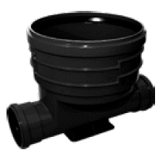
Šacht.dno hladké přímé DN 400 KG
 |  | 300240110 | Šacht.dno hladké přímé DN 400/110 KG | ks | 1300.00 | 1300.00 | 1300.00
 |  | 300240160 | Šacht.dno hladké přímé DN 400/160 KG | ks | 1230.00 | 1230.00 | 1230.00
 |  | 300240200 | Šacht.dno hladké přímé DN 400/200 KG | ks | 1570.00 | 1570.00 | 1570.00
 |  | 300240250 | Šacht.dno hladké přímé DN 400/250 KG | ks | 5080.00 | 5080.00 | 5080.00
 |  | 300240310 | Šacht.dno hladké přímé DN 400/315 KG | ks | 5980.00 | 5980.00 | 5980.00
 |  | 300240400 | Šacht.dno hladké přímé DN 400/400 KG | ks | 7980.00 | 7980.00 | 7980.00
Šacht.dno hladké sběrné DN 400 KG
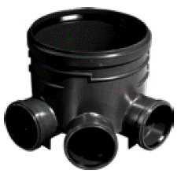
 |  | 300340110 | Šacht.dno hladké sběrné DN 400/3x110 KG | ks | 1610.00 | 1610.00 | 1610.00
 |  | 300340160 | Šacht.dno hladké sběrné DN 400/3x160 KG | ks | 1420.00 | 1420.00 | 1420.00
 |  | 300340200 | Šacht.dno hladké sběrné DN 400/3x200 KG | ks | 1840.00 | 1840.00 | 1840.00
 |  | 300340250 | Šacht.dno hladké sběrné DN 400/3x250 KG | ks | 6860.00 | 6860.00 | 6860.00
 |  | 300340310 | Šacht.dno hladké sběrné DN 400/3x315 KG | ks | 11060.00 | 11060.00 | 11060.00
 |  | 300340400 | Šacht.dno hladké sběrné DN 400/3x400 KG (+) | ks | 18560.00 | 18560.00 | 18560.00
PVC Šacht.prodloužení hladké d 400
 |  | 301540100 | Šacht.prodloužení hladké PVC d 400/1,0m | ks | 1500.00 | 1500.00 | 1500.00
 |  | 301540150 | Šacht.prodloužení hladké PVC d 400/1,5m | ks | 2200.00 | 2200.00 | 2200.00
 |  | 301540200 | Šacht.prodloužení hladké PVC d 400/2,0m | ks | 2900.00 | 2900.00 | 2900.00
 |  | 301540600 | Šacht.prodloužení hladké PVC d 400/6,0m | ks | 8960.00 | 8960.00 | 8960.00

PP poklop 400mm A15 na hladké prodl.
 |  | 302640010 | PP poklop 400mm A15 na hladké prodl. | ks | 461.00 | 461.00 | 461.00
...
DEKAN Plastik s.r.o. - ceník zboží s platností od 1.4.2026
název výrobku |  | objednací číslo | specifikace | Ceníková jednotka | BRUTTO cena bez DPH | NÁKUP ZÁKLADNÍ rabat | NÁKUP s využitím FAKT. SLEV
 |  | 410112450 | HTB koleno 125mm 45° | ks | 256.00 | 256.00 | 256.00
 |  | 410116450 | HTB koleno 160mm 45° | ks | 304.00 | 304.00 | 304.00
HTB PP koleno 67,5°
 |  | 410103670 | HTB koleno 32mm 67,5° | ks | 34.00 | 34.00 | 34.00
 |  | 410104670 | HTB koleno 40mm 67,5° | ks | 28.20 | 28.20 | 28.20
 |  | 410105670 | HTB koleno 50mm 67,5° | ks | 25.00 | 25.00 | 25.00
 |  | 410107670 | HTB koleno 75mm 67,5° | ks | 59.00 | 59.00 | 59.00
 |  | 410111670 | HTB koleno 110mm 67,5° | ks | 93.00 | 93.00 | 93.00

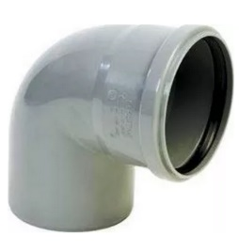
HTB PP koleno 90°
 |  | 410103900 | HTB koleno 32mm 90° | ks | 32.00 | 32.00 | 32.00
 |  | 410104900 | HTB koleno 40mm 90° | ks | 26.20 | 26.20 | 26.20
 |  | 410105900 | HTB koleno 50mm 90° | ks | 25.00 | 25.00 | 25.00
 |  | 410107900 | HTB koleno 75mm 90° | ks | 51.00 | 51.00 | 51.00
 |  | 410111900 | HTB koleno 110mm 90° | ks | 95.00 | 95.00 | 95.00
 |  | 410112900 | HTB koleno 125mm 90° | ks | 330.00 | 330.00 | 330.00
 |  | 410116900 | HTB koleno 160mm 90° | ks | 466.00 | 466.00 | 466.00
HTEA PP T-kus (odbočka) 45°
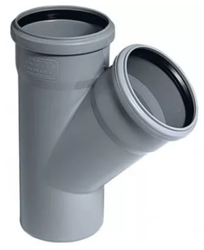
 |  | 410203030 | HTEA T-kus 32x 32 mm 45° | ks | 62.00 | 62.00 | 62.00
 |  | 410204040 | HTEA T-kus 40x 40 mm 45° | ks | 48.00 | 48.00 | 48.00
 |  | 410205040 | HTEA T-kus 50x 40 mm 45° | ks | 59.00 | 59.00 | 59.00
 |  | 410205050 | HTEA T-kus 50x 50 mm 45° | ks | 51.00 | 51.00 | 51.00
 |  | 410207050 | HTEA T-kus 75x 50 mm 45° | ks | 89.00 | 89.00 | 89.00
 |  | 410207070 | HTEA T-kus 75x 75 mm 45° | ks | 117.00 | 117.00 | 117.00
 |  | 410211050 | HTEA T-kus 110x 50 mm 45° | ks | 111.00 | 111.00 | 111.00
 |  | 410211070 | HTEA T-kus 110x 75 mm 45° | ks | 196.00 | 196.00 | 196.00
 |  | 410211110 | HTEA T-kus 110x110 mm 45° | ks | 167.00 | 167.00 | 167.00
 |  | 410212110 | HTEA T-kus 125x110 mm 45° | ks | 538.00 | 538.00 | 538.00
 |  | 410212120 | HTEA T-kus 125x125 mm 45° | ks | 1110.00 | 1110.00 | 1110.00
 |  | 410216110 | HTEA T-kus 160x110 mm 45° | ks | 1010.00 | 1010.00 | 1010.00
 |  | 410216160 | HTEA T-kus 160x160 mm 45° | ks | 1590.00 | 1590.00 | 1590.00
HTEA PP T-kus 90°
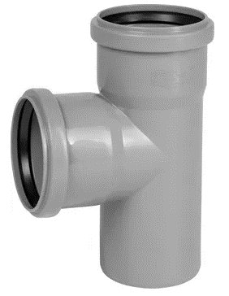
 |  | 410303030 | HTEA T-kus 32x 32 mm 90° | ks | 59.00 | 59.00 | 59.00
 |  | 410304040 | HTEA T-kus 40x 40 mm 90° | ks | 48.00 | 48.00 | 48.00
 |  | 410305041 | HTEA T-kus 50x 40 mm 90° | ks | 53.00 | 53.00 | 53.00
 |  | 410305050 | HTEA T-kus 50x 50 mm 90° | ks | 51.00 | 51.00 | 51.00
 |  | 410307051 | HTEA T-kus 75x 50 mm 90° | ks | 74.00 | 74.00 | 74.00
 |  | 410307071 | HTEA T-kus 75x 75 mm 90° | ks | 98.00 | 98.00 | 98.00
 |  | 410311051 | HTEA T-kus 110x 50 mm 90° | ks | 110.00 | 110.00 | 110.00
 |  | 410311070 | HTEA T-kus 110x 75 mm 90° | ks | 176.00 | 176.00 | 176.00
 |  | 410311110 | HTEA T-kus 110x110 mm 90° | ks | 140.00 | 140.00 | 140.00
 |  | 410312111 | HTEA T-kus 125x110 mm 90° | ks | 538.00 | 538.00 | 538.00
 |  | 410312120 | HTEA T-kus 125x125 mm 90° | ks | 1100.00 | 1100.00 | 1100.00
 |  | 410316110 | HTEA T-kus 160x110 mm 90° | ks | 1010.00 | 1010.00 | 1010.00
 |  | 410316160 | HTEA T-kus 160x160 mm 90° | ks | 1590.00 | 1590.00 | 1590.00
HTEA PP T-kus (odbočka) 67,5°
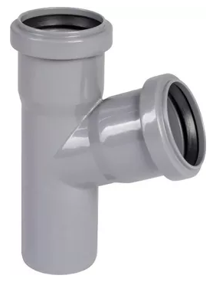
 |  | 410403030 | HTEA T-kus 32x 32 mm 67,5° | ks | 65.00 | 65.00 | 65.00
 |  | 410404040 | HTEA T-kus 40x 40 mm 67,5° | ks | 48.00 | 48.00 | 48.00
 |  | 410405040 | HTEA T-kus 50x 40 mm 67,5° | ks | 65.00 | 65.00 | 65.00
 |  | 410405050 | HTEA T-kus 50x 50 mm 67,5° | ks | 62.00 | 62.00 | 62.00
 |  | 410407050 | HTEA T-kus 75x 50 mm 67,5° | ks | 93.00 | 93.00 | 93.00
 |  | 410407070 | HTEA T-kus 75x 75 mm 67,5° | ks | 117.00 | 117.00 | 117.00
 |  | 410411050 | HTEA T-kus 110x 50 mm 67,5° | ks | 129.00 | 129.00 | 129.00
 |  | 410411070 | HTEA T-kus 110x 75 mm 67,5° | ks | 176.00 | 176.00 | 176.00
 |  | 410411110 | HTEA T-kus 110x110 mm 67,5° | ks | 154.00 | 154.00 | 154.00
HTU PP přesuvná spojka
 |  | 410503000 | HTU přesuvná spojka 32mm | ks | 41.00 | 41.00 | 41.00
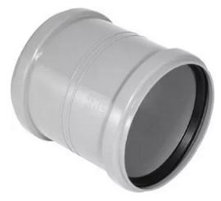
 |  | 410504000 | HTU přesuvná spojka 40mm | ks | 28.20 | 28.20 | 28.20
 |  | 410505000 | HTU přesuvná spojka 50mm | ks | 38.00 | 38.00 | 38.00
 |  | 410507000 | HTU přesuvná spojka 75mm | ks | 58.00 | 58.00 | 58.00
 |  | 410511000 | HTU přesuvná spojka 110mm | ks | 83.00 | 83.00 | 83.00
 |  | 410512000 | HTU přesuvná spojka 125mm | ks | 296.00 | 296.00 | 296.00
 |  | 410516000 | HTU přesuvná spojka 160mm | ks | 483.00 | 483.00 | 483.00
HTMM PP spojka dvouhrdlá 32mm
 |  | 410603000 | HTMM spojka dvouhrdlá 32mm | ks | 44.00 | 44.00 | 44.00
 |  | 410604000 | HTMM spojka dvouhrdlá 40mm | ks | 31.00 | 31.00 | 31.00
 |  | 410605000 | HTMM spojka dvouhrdlá 50mm | ks | 39.00 | 39.00 | 39.00
 |  | 410607000 | HTMM spojka dvouhrdlá 75mm | ks | 65.00 | 65.00 | 65.00
 |  | 410611000 | HTMM spojka dvouhrdlá 110mm | ks | 87.00 | 87.00 | 87.00
 |  | 410612000 | HTMM spojka dvouhrdlá 125mm | ks | 296.00 | 296.00 | 296.00
 |  | 410616000 | HTMM spojka dvouhrdlá 160mm | ks | 484.00 | 484.00 | 484.00
HTM PP zátka do hrdla
 |  | 410703000 | HTM zátka 32mm | ks | 12.60 | 12.60 | 12.60
...
DEKAN Plastik s.r.o. - ceník zboží s platností od 1.4.2026
název výrobku |  | objednací číslo | specifikace | Ceníková jednotka | BRUTTO cena bez DPH | NÁKUP ZÁKLADNÍ rabat | NÁKUP s využitím FAKT. SLEV
HTRE PP čistící kus
 |  | 411005000 | HTRE čistící kus 50 | ks | 155.00 | 155.00 | 155.00
 |  | 411007000 | HTRE čistící kus 75 | ks | 200.00 | 200.00 | 200.00
 |  | 411011000 | HTRE čistící kus 110 | ks | 227.00 | 227.00 | 227.00
 |  | 411012001 | HTRE čistící kus 125 | ks | 600.00 | 600.00 | 600.00
 |  | 411016000 | HTRE čistící kus 160 | ks | 825.00 | 825.00 | 825.00

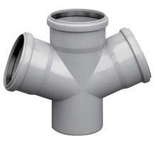
HTDA PP dvojodbočka
 |  | 412005050 | HTDA dvojodbočka 50x 50x 50 mm 67,5° | ks | 275.00 | 275.00 | 275.00
 |  | 412007070 | HTDA dvojodbočka 75x 75x 75 mm 67,5° | ks | 320.00 | 320.00 | 320.00
 |  | 412011050 | HTDA dvojodbočka 110x 50x 50mm 67,5° | ks | 264.00 | 264.00 | 264.00
 |  | 412011070 | HTDA dvojodbočka 110x 75x 75 mm 67,5° | ks | 746.00 | 746.00 | 746.00
 |  | 412011110 | HTDA dvojodbočka 110x110x110mm 67,5° | ks | 327.00 | 327.00 | 327.00
 |  | 412111110 | HTDA dvojodbočka 110x110x110mm 87° | ks | 327.00 | 327.00 | 327.00
HTED PP rohová odbočka
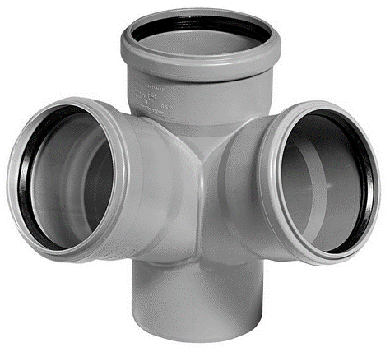
 |  | 411605050 | HTED rohová odbočka 50/ 50/ 50 45° | ks | 683.00 | 683.00 | 683.00
 |  | 411605051 | HTED rohová odbočka 50/ 50/ 50 67° | ks | 653.00 | 653.00 | 653.00
 |  | 411607070 | HTED rohová odbočka 75/ 75/ 75 67° | ks | 686.00 | 686.00 | 686.00
 |  | 411611050 | HTED rohová odbočka 110/ 50/ 50 45° | ks | 729.00 | 729.00 | 729.00
 |  | 411611051 | HTED rohová odbočka 110/ 50/ 50 67° | ks | 729.00 | 729.00 | 729.00
 |  | 411611110 | HTED rohová odbočka 110/110/110 45° | ks | 1220.00 | 1220.00 | 1220.00
 |  | 411611111 | HTED rohová odbočka 110/110/110 67° | ks | 524.00 | 524.00 | 524.00
 |  | 411611112 | HTED rohová odbočka 110/110/110 87° | ks | 1220.00 | 1220.00 | 1220.00
 |  | 411612110 | HTED rohová odbočka 125/110/110 45° | ks | 1680.00 | 1680.00 | 1680.00
 |  | 411612111 | HTED rohová odbočka 125/110/110 67° | ks | 1680.00 | 1680.00 | 1680.00
 |  | 411612112 | HTED rohová odbočka 125/110/110 87° | ks | 1500.00 | 1500.00 | 1500.00
 |  | 411612122 | HTED rohová odbočka 125/125/125 87° | ks | 2130.00 | 2130.00 | 2130.00
 |  | 411616111 | HTED rohová odbočka 160/110/110 67° | ks | 1720.00 | 1720.00 | 1720.00
 |  | 411616112 | HTED rohová odbočka 160/110/110 87° | ks | 1840.00 | 1840.00 | 1840.00
HTEP PP paneláková odbočka krátká
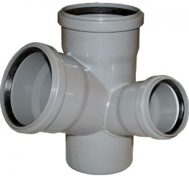
 |  | 411111070 | HTEP pan.odb. krátká 110/75 mm 67,5° levá | ks | 790.00 | 790.00 | 790.00
 |  | 411111071 | HTEP pan.odb. krátká 110/75 mm 67,5° pravá | ks | 790.00 | 790.00 | 790.00
 |  | 411211070 | HTEP pan.odb. krátká 110/75 mm 87,5° levá | ks | 790.00 | 790.00 | 790.00
 |  | 411211071 | HTEP pan.odb. krátká 110/75 mm 87,5° pravá | ks | 790.00 | 790.00 | 790.00

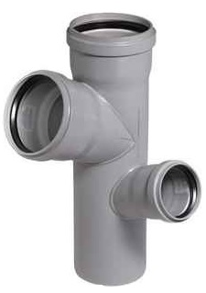
HTEP PP paneláková odbočka dlouhá
 |  | 411311070 | HTEP pan.odb. dlouhá 110/75 mm 67,5° levá | ks | 1290.00 | 1290.00 | 1290.00
 |  | 411311071 | HTEP pan.odb. dlouhá 110/75 mm 67,5° pravá | ks | 1290.00 | 1290.00 | 1290.00
 |  | 411411070 | HTEP pan.odb. dlouhá 110/75 mm 87,5° levá | ks | 1290.00 | 1290.00 | 1290.00
 |  | 411411071 | HTEP pan.odb. dlouhá 110/75 mm 87,5° pravá | ks | 1290.00 | 1290.00 | 1290.00

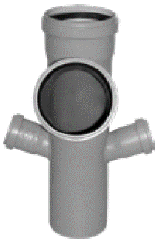
HTEP PP paneláková odbočka trojitá
 |  | 411511770 | HTEP pan.odb. trojitá 110/110/75/75mm 67° | ks | 1430.00 | 1430.00 | 1430.00

HTL PP prodloužené hrdlo
 |  | 411704000 | HTL prodloužené hrdlo 40 mm | ks | 102.00 | 102.00 | 102.00
 |  | 411705000 | HTL prodloužené hrdlo 50 mm | ks | 107.00 | 107.00 | 107.00
 |  | 411707000 | HTL prodloužené hrdlo 75 mm | ks | 138.00 | 138.00 | 138.00
 |  | 411711000 | HTL prodloužené hrdlo 110 mm | ks | 184.00 | 184.00 | 184.00
 |  | 411712000 | HTL prodloužené hrdlo 125 mm | ks | 837.00 | 837.00 | 837.00

HTUG PP přechod litina/PP (bez těsnění) + manžeta GA
...
DEKAN Plastik s.r.o. - ceník zboží s platností od 1.4.2026
název výrobku |  | objednací číslo | specifikace | Ceníková jednotka | BRUTTO cena bez DPH | NÁKUP ZÁKLADNÍ rabat | NÁKUP s využitím FAKT. SLEV
HTSW PP sifonové koleno 90° (bez těsnění)
 |  | 412304030 | HTSW sifonové koleno 40x32 90° (bez těsnění) | ks | 40.00 | 40.00 | 40.00
 |  | 412304040 | HTSW sifonové koleno 40x40 90° (bez těsnění) | ks | 44.00 | 44.00 | 44.00
 |  | 412305040 | HTSW sifonové koleno 50x40 90° (bez těsnění) | ks | 48.00 | 48.00 | 48.00
 |  | 412305050 | HTSW sifonové koleno 50x50 90° (bez těsnění) | ks | 51.00 | 51.00 | 51.00

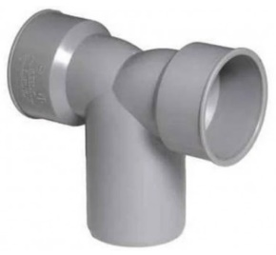
HTDSW PP sifonové koleno dvojité 90° (bez těsnění)
 |  | 412405040 | HTDSW sifonové koleno dvojité 40x50x40 90° (bez těsnění) | ks | 98.00 | 98.00 | 98.00

HTGM gumová manžeta (pro HTS,HTSW,HTDSW)
 |  | 412504030 | HTGM gumová manžeta A 40x32 (pro DN40/30) | ks | 35.00 | 35.00 | 35.00
 |  | 412504031 | HTGM gumová manžeta B 40x32 (pro DN40/40) | ks | 45.00 | 45.00 | 45.00
 |  | 412504040 | HTGM gumová manžeta C 40x40 (pro DN40/40) | ks | 41.00 | 41.00 | 41.00
 |  | 412505030 | HTGM gumová manžeta D 50x32 (pro DN50/50) | ks | 80.00 | 80.00 | 80.00
 |  | 412505040 | HTGM gumová manžeta E 50x40 (pro DN50/50) | ks | 62.00 | 62.00 | 62.00
 |  | 412505050 | HTGM gumová manžeta F 50x50 (pro DN50/50) | ks | 56.00 | 56.00 | 56.00
HT - náhradní těsnící kroužek
 |  | 412603200 | HT - náhradní těsnící kroužek d 32 | ks | 6.00 | 6.00 | 6.00
 |  | 412604000 | HT - náhradní těsnící kroužek d 40 | ks | 6.00 | 6.00 | 6.00
...
DEKAN Plastik s.r.o. - ceník zboží s platností od 1.4.2026
název výrobku |  | objednací číslo | specifikace | Ceníková jednotka | BRUTTO cena bez DPH | NÁKUP ZÁKLADNÍ rabat | NÁKUP s využitím FAKT. SLEV
 |  | 415916050 | AIRFIT HTRV redukce 160/ 50 mm | ks | 756.00 | 756.00 | 756.00
 |  | 415916110 | AIRFIT HTRV redukce 160/110 mm | ks | 674.00 | 674.00 | 674.00
 |  | 415916120 | AIRFIT HTRV redukce 160/125 mm | ks | 756.00 | 756.00 | 756.00
 |  | 415920160 | AIRFIT HTRV redukce 200/160 mm | ks | 4130.00 | 4130.00 | 4130.00
AIRFIT HT navrtávací zátka
 |  | 416211110 | AIRFIT HT navrtávací zátka d100/110mm(stěna do 6mm (vrták 76)) | ks | 1490.00 | 1490.00 | 1490.00

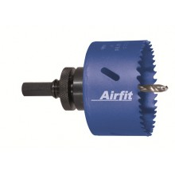
AIRFIT vrtáky
 |  | 416400480 | AIRFIT vrták 48mm plast/kov (pro sedl.odbočku) | ks | 1360.00 | 1360.00 | 1360.00
 |  | 416400570 | AIRFIT vrták 57mm (pro navrt.odbočku) | ks | 407.00 | 407.00 | 407.00
 |  | 416400571 | AIRFIT vrták 57mm plast/kov (pro navrt.odbočku) | ks | 1290.00 | 1290.00 | 1290.00
 |  | 416400590 | AIRFIT vrták 59mm (pro šroubovací přípojku) | ks | 425.00 | 425.00 | 425.00
 |  | 416400591 | AIRFIT vrták 59mm plast/kov (pro šroubovací přípojku) | ks | 1350.00 | 1350.00 | 1350.00
 |  | 416400760 | AIRFIT vrták 76mm plast/kov (pro navrt.zátku) | ks | 1790.00 | 1790.00 | 1790.00
 |  | 416401060 | AIRFIT vrták 106mm | ks | 2670.00 | 2670.00 | 2670.00
 |  | 416401210 | AIRFIT vrták 121mm plast/kov (pro šroubovací přípojku) | ks | 2630.00 | 2630.00 | 2630.00

Tichý HT systém ULTRA DB - trubky 50-160mm
Skupina: | 420 |  |  |  | rabat dle OP: | 0.00 | 0.00
ULTRA DB PP trubka
 |  | 421005025 | ULTRA DB HTEM TR 50 250mm modrá | ks | 46.00 | 46.00 | 46.00
 |  | 421005050 | ULTRA DB HTEM TR 50 500mm modrá | ks | 72.00 | 72.00 | 72.00
 |  | 421005100 | ULTRA DB HTEM TR 50 1000mm modrá | ks | 125.00 | 125.00 | 125.00
 |  | 421005200 | ULTRA DB HTEM TR 50 2000mm modrá | ks | 225.00 | 225.00 | 225.00
...
DEKAN Plastik s.r.o. - ceník zboží s platností od 1.4.2026
název výrobku |  | objednací číslo | specifikace | Ceníková jednotka | BRUTTO cena bez DPH | NÁKUP ZÁKLADNÍ rabat | NÁKUP s využitím FAKT. SLEV
 |  | 421012200 | ULTRA DB HTEM TR 125 2000mm modrá | ks | 912.00 | 912.00 | 912.00

 |  | 421016050 | ULTRA DB HTEM TR 160 500mm modrá | ks | 511.00 | 511.00 | 511.00
 |  | 421016100 | ULTRA DB HTEM TR 160 1000mm modrá | ks | 848.00 | 848.00 | 848.00
 |  | 421016200 | ULTRA DB HTEM TR 160 2000mm modrá | ks | 1490.00 | 1490.00 | 1490.00

Tichý HT systém ULTRA DB - tvarovky 50-160mm
Skupina: | 430 |  |  |  | rabat dle OP: | 0.00 | 0.00
ULTRA DB PP kolena
 |  | 431030515 | ULTRA DB HTB koleno 50/15° modré | ks | 27.60 | 27.60 | 27.60
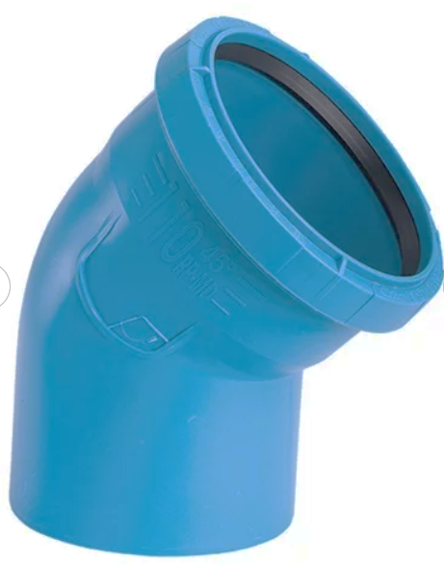
 |  | 431030530 | ULTRA DB HTB koleno 50/30° modré | ks | 27.60 | 27.60 | 27.60
 |  | 431030545 | ULTRA DB HTB koleno 50/45° modré | ks | 27.60 | 27.60 | 27.60
 |  | 431030567 | ULTRA DB HTB koleno 50/67° modré | ks | 37.00 | 37.00 | 37.00
 |  | 431030590 | ULTRA DB HTB koleno 50/87° modré | ks | 32.00 | 32.00 | 32.00

 |  | 431030715 | ULTRA DB HTB koleno 75/15° modré | ks | 41.00 | 41.00 | 41.00
 |  | 431030730 | ULTRA DB HTB koleno 75/30° modré | ks | 44.00 | 44.00 | 44.00
 |  | 431030745 | ULTRA DB HTB koleno 75/45° modré | ks | 49.00 | 49.00 | 49.00
 |  | 431030767 | ULTRA DB HTB koleno 75/67° modré | ks | 67.00 | 67.00 | 67.00
 |  | 431030790 | ULTRA DB HTB koleno 75/87° modré | ks | 53.00 | 53.00 | 53.00

 |  | 431031115 | ULTRA DB HTB koleno 110/15° modré | ks | 109.00 | 109.00 | 109.00
 |  | 431031130 | ULTRA DB HTB koleno 110/30° modré | ks | 117.00 | 117.00 | 117.00
 |  | 431031145 | ULTRA DB HTB koleno 110/45° modré | ks | 122.00 | 122.00 | 122.00
 |  | 431041167 | ULTRA DB HTB koleno 110/67° modré | ks | 122.00 | 122.00 | 122.00
 |  | 431031190 | ULTRA DB HTB koleno 110/87° modré | ks | 167.00 | 167.00 | 167.00

 |  | 431031245 | ULTRA DB HTB koleno 125/45° modré | ks | 239.00 | 239.00 | 239.00
 |  | 431031290 | ULTRA DB HTB koleno 125/87° modré | ks | 308.00 | 308.00 | 308.00

 |  | 431031645 | ULTRA DB HTB koleno 160/45° modré | ks | 446.00 | 446.00 | 446.00
 |  | 431031690 | ULTRA DB HTB koleno 160/87° modré | ks | 511.00 | 511.00 | 511.00

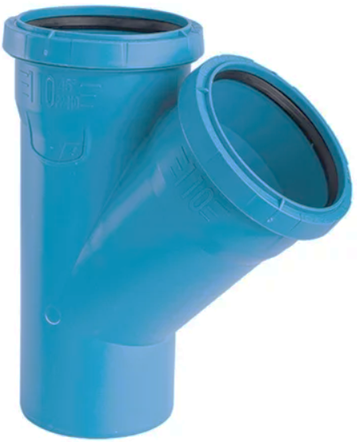
ULTRA DB PP Odbočka 45°
 |  | 431060505 | ULTRA DB HTEA odbočka 50/ 50 45° modrá | ks | 122.00 | 122.00 | 122.00
 |  | 431060705 | ULTRA DB HTEA odbočka 75/ 50 45° modrá | ks | 80.00 | 80.00 | 80.00
 |  | 431060707 | ULTRA DB HTEA odbočka 75/ 75 45° modrá | ks | 92.00 | 92.00 | 92.00
 |  | 431061105 | ULTRA DB HTEA odbočka 110/ 50 45° modrá | ks | 155.00 | 155.00 | 155.00
 |  | 431061107 | ULTRA DB HTEA odbočka 110/ 75 45° modrá | ks | 181.00 | 181.00 | 181.00
 |  | 431061111 | ULTRA DB HTEA odbočka 110/110 45° modrá | ks | 245.00 | 245.00 | 245.00
 |  | 431061211 | ULTRA DB HTEA odbočka 125/110 45° modrá | ks | 371.00 | 371.00 | 371.00
 |  | 431061212 | ULTRA DB HTEA odbočka 125/125 45° modrá | ks | 465.00 | 465.00 | 465.00
 |  | 431061611 | ULTRA DB HTEA odbočka 160/110 45° modrá | ks | 500.00 | 500.00 | 500.00
 |  | 431061616 | ULTRA DB HTEA odbočka 160/160 45° modrá | ks | 623.00 | 623.00 | 623.00

ULTRA DB PP Odbočka 67°
 |  | 431081105 | ULTRA DB HTEA odbočka 67° 110/ 50 modrá | ks | 101.00 | 101.00 | 101.00
 |  | 431081107 | ULTRA DB HTEA odbočka 67° 110/ 75 modrá | ks | 112.00 | 112.00 | 112.00
 |  | 431081111 | ULTRA DB HTEA odbočka 67° 110/110 modrá | ks | 256.00 | 256.00 | 256.00

ULTRA DB PP T-kus 87°
 |  | 431070505 | ULTRA DB HTEA T-kus 50/ 50 87° modrý | ks | 55.00 | 55.00 | 55.00
 |  | 431070705 | ULTRA DB HTEA T-kus 75/ 50 87° modrý | ks | 80.00 | 80.00 | 80.00
...
DEKAN Plastik s.r.o. - ceník zboží s platností od 1.4.2026
název výrobku |  | objednací číslo | specifikace | Ceníková jednotka | BRUTTO cena bez DPH | NÁKUP ZÁKLADNÍ rabat | NÁKUP s využitím FAKT. SLEV
PVC tlakové technické trubky lepené EN ISO 1452-2
Skupina: | 500 |  |  |  | rabat dle OP: | 0.00 | 0.00
Tlakové PVC trubky PN10 s lepeným hrdlem, EN ISO 1452-2, šedé, délka 6m
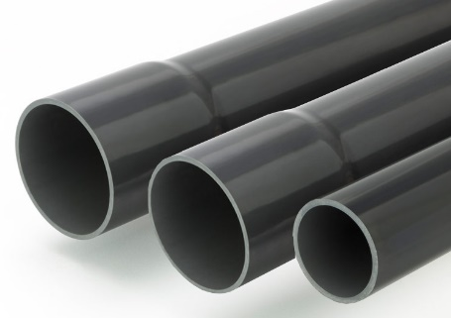
 |  | 500603060 | TR tlak.PVC PN10 32x 1,6mm 6m s hrdlem šedá | ks | 370.00 | 370.00 | 370.00
 |  | 500604060 | TR tlak.PVC PN10 40x 1,9mm 6m s hrdlem šedá | ks | 498.00 | 498.00 | 498.00
 |  | 500605060 | TR tlak.PVC PN10 50x 2,4mm 6m s hrdlem šedá | ks | 781.00 | 781.00 | 781.00
 |  | 500606060 | TR tlak.PVC PN10 63x 3,0mm 6m s hrdlem šedá | ks | 1210.00 | 1210.00 | 1210.00
 |  | 500607060 | TR tlak.PVC PN10 75x 3,6mm 6m s hrdlem šedá | ks | 1730.00 | 1730.00 | 1730.00
 |  | 500609060 | TR tlak.PVC PN10 90x 4,3mm 6m s hrdlem šedá | ks | 2270.00 | 2270.00 | 2270.00
 |  | 500611060 | TR tlak.PVC PN10 110x 4,2mm 6m s hrdlem šedá | ks | 2750.00 | 2750.00 | 2750.00
 |  | 500612060 | TR tlak.PVC PN10 125x 4,8mm 6m s hrdlem šedá | ks | 3530.00 | 3530.00 | 3530.00
 |  | 500614060 | TR tlak.PVC PN10 140x 5,4mm 6m s hrdlem šedá | ks | 4460.00 | 4460.00 | 4460.00
 |  | 500616060 | TR tlak.PVC PN10 160x 6,2mm 6m s hrdlem šedá | ks | 5840.00 | 5840.00 | 5840.00
 |  | 500618060 | TR tlak.PVC PN10 180x 6,9mm 6m s hrdlem šedá | ks | 7720.00 | 7720.00 | 7720.00
 |  | 500620060 | TR tlak.PVC PN10 200x 7,7mm 6m s hrdlem šedá | ks | 9030.00 | 9030.00 | 9030.00
 |  | 500622060 | TR tlak.PVC PN10 225x 8,6mm 6m s hrdlem šedá | ks | 11340.00 | 11340.00 | 11340.00
 |  | 500625060 | TR tlak.PVC PN10 250x 9,6mm 6m s hrdlem šedá | ks | 14070.00 | 14070.00 | 14070.00
 |  | 500628060 | TR tlak.PVC PN10 280x10,7mm 6m s hrdlem šedá | ks | 18650.00 | 18650.00 | 18650.00
 |  | 500631060 | TR tlak.PVC PN10 315x12,1mm 6m s hrdlem šedá | ks | 22460.00 | 22460.00 | 22460.00
 |  | 500635060 | TR tlak.PVC PN10 355x13,6mm 6m s hrdlem šedá | ks | 31690.00 | 31690.00 | 31690.00
 |  | 500640060 | TR tlak.PVC PN10 400x15,3mm 6m s hrdlem šedá | ks | 38030.00 | 38030.00 | 38030.00
...

